全体サマリ
20241225_1225vs国見

デバイスID | 選手名 | ポジション | 計測開始（JST） | 計測終了（JST） | 計測時間 (hh:mm:ss) | 走行距離(m) | ZONE別走行距離（m） |  |  |  |  |  | 1分毎走行距離(m) | ハイスピード 距離(m) | %HIR | スプリント回数 (24.00km/h) | スプリント回数 (20.00km/h) | スプリント回数 (18.00km/h) | スプリント 距離(m) (24.00km/h) | スプリント距離(m) (20.00km/h) | スプリント距離(m) (18.00km/h) | 平均速度（km/h） | 今回最高 速度（km/h） | 高強度 エフォート | 加速回数 (3.0m/s^2) | 加速回数 (2.5m/s^2) | 加速回数 (2.0m/s^2) | 加速度max (m/s^2) | 減速回数 (3.0m/s^2) | 減速回数 (2.5m/s^2) | 減速回数 (2.0m/s^2) | 減速度max (m/s^2) | インパクト回数 |  |  |  |  |  | HMLD(m) | HML/min | HMLC | 消費カロリー (速度)
 |  |  |  |  |  |  | -5.4km/h | 5.4km/h-12.6km/h | 12.6km/h-18.0km/h | 18.0km/h-23.4km/h | 23.4km/h-28.8km/h | 28.8km/h- |  |  |  |  |  |  |  |  |  |  |  |  |  |  |  |  |  |  |  |  | 3G-4G | 4G-5G | 5G-6G | 6G-7G | 7G-8G | 8G-
01 | 西村 優斗 | DM | 2024/12/25 10:00:45 | 2024/12/25 11:24:48 | 1:24:03 | 8,375.35 | 1,251.18 | 5,125.65 | 1,550.04 | 337.80 | 110.67 | 0.00 | 115.31 | 411.71 | 4.92% | 6 | 14 | 31 | 90.75 | 230.69 | 411.71 | 6.92 | 27.76 | 412 | 22 | 60 | 180 | 4.04 | 24 | 81 | 205 | -4.22 | 906 | 431 | 191 | 83 | 40 | 46 | 575.21 | 7.92 | 175 | 590.0
02 | 柴原 寛太 | DM | 2024/12/25 10:00:45 | 2024/12/25 11:24:48 | 1:24:03 | 9,333.51 | 1,298.20 | 5,315.36 | 2,124.13 | 490.16 | 105.66 | 0.00 | 128.50 | 558.18 | 5.98% | 4 | 27 | 36 | 53.24 | 356.51 | 558.18 | 7.71 | 26.95 | 331 | 10 | 56 | 199 | 3.67 | 28 | 75 | 191 | -4.28 | 1,131 | 434 | 143 | 70 | 38 | 38 | 715.47 | 9.85 | 171 | 653.0
03 | 福吉 爽生 | MF | 2024/12/25 10:00:45 | 2024/12/25 11:24:48 | 1:24:03 | 9,670.86 | 1,270.68 | 5,343.97 | 2,533.05 | 511.28 | 11.88 | 0.00 | 133.15 | 490.35 | 5.07% | 0 | 12 | 39 | 0.00 | 133.40 | 490.35 | 7.98 | 23.81 | 576 | 12 | 42 | 136 | 3.54 | 20 | 67 | 175 | -4.25 | 1,015 | 699 | 324 | 128 | 63 | 29 | 618.50 | 8.52 | 161 | 640.1
04 | 吉田 悠月 | FW | 2024/12/25 10:00:45 | 2024/12/25 11:24:48 | 1:24:03 | 9,631.02 | 1,337.49 | 4,812.89 | 2,484.49 | 880.58 | 115.57 | 0.00 | 132.60 | 919.98 | 9.55% | 5 | 32 | 58 | 68.86 | 513.63 | 919.98 | 7.97 | 25.98 | 611 | 16 | 62 | 188 | 3.75 | 48 | 105 | 209 | -4.23 | 1,097 | 557 | 282 | 130 | 70 | 60 | 1,174.66 | 16.17 | 242 | 668.9
05 | 大津 寛太 | FW | 2024/12/25 10:00:45 | 2024/12/25 11:01:56 | 1:01:11 | 6,579.15 | 878.88 | 2,979.75 | 1,950.08 | 627.65 | 143.43 | 0.00 | 101.58 | 731.16 | 11.11% | 9 | 23 | 50 | 100.78 | 381.03 | 731.16 | 7.96 | 26.82 | 168 | 14 | 44 | 134 | 4.11 | 28 | 75 | 144 | -4.51 | 456 | 166 | 56 | 39 | 15 | 7 | 909.05 | 14.04 | 174 | 468.0
06 | 大川 琉稀 | MF | 2024/12/25 10:00:45 | 2024/12/25 11:24:48 | 1:24:03 | 9,359.55 | 1,286.96 | 5,161.63 | 2,483.91 | 377.38 | 49.66 | 0.00 | 128.86 | 370.92 | 3.96% | 2 | 10 | 29 | 36.38 | 152.28 | 370.92 | 7.73 | 25.92 | 936 | 9 | 50 | 144 | 3.50 | 26 | 68 | 177 | -4.39 | 1,101 | 838 | 488 | 237 | 82 | 92 | 547.20 | 7.53 | 163 | 635.6
07 | 林田 一護 | DM | 2024/12/25 10:00:45 | 2024/12/25 11:24:48 | 1:24:03 | 7,914.85 | 1,369.83 | 4,499.26 | 1,619.27 | 396.67 | 29.81 | 0.00 | 108.97 | 403.58 | 5.10% | 1 | 18 | 31 | 12.41 | 198.85 | 403.58 | 6.54 | 25.07 | 729 | 18 | 53 | 197 | 3.95 | 32 | 88 | 241 | -4.40 | 1,198 | 704 | 365 | 171 | 73 | 69 | 535.99 | 7.38 | 178 | 571.4
08 | 深堀 龍 | FW | 2024/12/25 10:00:45 | 2024/12/25 11:08:56 | 1:08:11 | 7,342.34 | 1,176.96 | 3,800.18 | 1,642.82 | 573.94 | 148.46 | 0.00 | 129.34 | 691.14 | 9.41% | 7 | 25 | 41 | 129.50 | 405.75 | 691.14 | 7.76 | 27.54 | 464 | 11 | 45 | 119 | 3.79 | 35 | 80 | 176 | -4.42 | 765 | 358 | 178 | 104 | 57 | 72 | 846.91 | 14.92 | 161 | 516.7
10 | 山口 惺也 | FW | 2024/12/25 11:08:56 | 2024/12/25 11:24:48 | 0:15:52 | 2,337.68 | 247.73 | 1,046.65 | 710.32 | 309.36 | 23.62 | 0.00 | 147.33 | 317.64 | 13.59% | 1 | 10 | 19 | 15.44 | 146.72 | 317.64 | 8.84 | 25.53 | 296 | 5 | 20 | 63 | 3.61 | 7 | 27 | 61 | -3.89 | 291 | 196 | 154 | 77 | 33 | 19 | 374.13 | 23.58 | 72 | 150.5
11 | 平野 凱 | DM | 2024/12/25 10:00:45 | 2024/12/25 11:24:48 | 1:24:03 | 7,661.46 | 1,282.44 | 4,753.48 | 1,324.80 | 300.74 | 0.00 | 0.00 | 105.48 | 282.27 | 3.68% | 0 | 6 | 19 | 0.00 | 86.54 | 282.27 | 6.33 | 23.37 | 176 | 4 | 23 | 133 | 3.49 | 26 | 75 | 195 | -4.06 | 650 | 188 | 73 | 37 | 16 | 20 | 388.91 | 5.35 | 124 | 585.2
12 | 吉田 悠真 | FW | 2024/12/25 11:01:56 | 2024/12/25 11:24:48 | 0:22:52 | 3,139.82 | 305.74 | 1,364.66 | 937.69 | 493.82 | 37.90 | 0.00 | 137.31 | 509.04 | 16.21% | 2 | 18 | 35 | 22.28 | 267.49 | 509.04 | 8.24 | 25.34 | 133 | 8 | 32 | 89 | 3.39 | 22 | 43 | 87 | -4.52 | 231 | 130 | 64 | 24 | 13 | 0 | 618.07 | 27.03 | 114 | 216.4
13 | 野中 遊月 | MF | 2024/12/25 10:00:45 | 2024/12/25 11:24:48 | 1:24:03 | 9,659.04 | 650.63 | 5,644.15 | 2,756.26 | 544.05 | 63.95 | 0.00 | 132.98 | 551.48 | 5.71% | 4 | 13 | 38 | 47.96 | 192.76 | 551.48 | 7.98 | 25.18 | 456 | 9 | 42 | 167 | 3.63 | 29 | 98 | 284 | -4.53 | 1,375 | 661 | 269 | 89 | 37 | 19 | 741.59 | 10.21 | 194 | 621.7

1225vs国見前半
デバイスID | 選手名 | ポジション | 計測開始（JST） | 計測終了（JST） | 計測時間 (hh:mm:ss) | 走行距離(m) | ZONE別走行距離（m） |  |  |  |  |  | 1分毎走行距離(m) | ハイスピード 距離(m) | %HIR | スプリント回数 (24.00km/h) | スプリント回数 (20.00km/h) | スプリント回数 (18.00km/h) | スプリント 距離(m) (24.00km/h) | スプリント距離(m) (20.00km/h) | スプリント距離(m) (18.00km/h) | 平均速度（km/h） | 今回最高 速度（km/h） | 高強度 エフォート | 加速回数 (3.0m/s^2) | 加速回数 (2.5m/s^2) | 加速回数 (2.0m/s^2) | 加速度max (m/s^2) | 減速回数 (3.0m/s^2) | 減速回数 (2.5m/s^2) | 減速回数 (2.0m/s^2) | 減速度max (m/s^2) | インパクト回数 |  |  |  |  |  | HMLD(m) | HML/min | HMLC | 消費カロリー (速度)
 |  |  |  |  |  |  | -5.4km/h | 5.4km/h-12.6km/h | 12.6km/h-18.0km/h | 18.0km/h-23.4km/h | 23.4km/h-28.8km/h | 28.8km/h- |  |  |  |  |  |  |  |  |  |  |  |  |  |  |  |  |  |  |  |  | 3G-4G | 4G-5G | 5G-6G | 6G-7G | 7G-8G | 8G-
01 | 西村 優斗 | DM | 2024/12/25 10:00:45 | 2024/12/25 10:35:54 | 0:35:09 | 3,987.60 | 580.77 | 2,478.31 | 741.82 | 134.32 | 52.37 | 0.00 | 113.45 | 171.06 | 4.29% | 3 | 8 | 11 | 41.51 | 122.52 | 171.06 | 6.81 | 27.33 | 189 | 10 | 29 | 91 | 4.04 | 8 | 40 | 103 | -4.12 | 420 | 184 | 94 | 38 | 24 | 12 | 240.70 | 6.85 | 81 | 279.4
02 | 柴原 寛太 | DM | 2024/12/25 10:00:45 | 2024/12/25 10:35:54 | 0:35:09 | 4,687.67 | 628.83 | 2,626.62 | 1,178.31 | 211.50 | 42.41 | 0.00 | 133.36 | 230.14 | 4.91% | 1 | 13 | 15 | 9.92 | 164.31 | 230.14 | 8.00 | 25.54 | 148 | 4 | 18 | 88 | 3.67 | 13 | 38 | 91 | -4.00 | 549 | 235 | 70 | 25 | 17 | 18 | 304.64 | 8.67 | 77 | 318.1
...
1225vs国見後半
05 | 大津 寛太 | FW | 2024/12/25 10:47:19 | 2024/12/25 11:01:56 | 0:14:37 | 1,891.25 | 260.08 | 922.48 | 557.94 | 144.47 | 6.91
06 | 大川 琉稀 | MF | 2024/12/25 10:47:19 | 2024/12/25 11:24:48 | 0:37:29 | 4,738.99 | 683.43 | 2,586.99 | 1,202.56 | 220.29 | 45.72
07 | 林田 一護 | DM | 2024/12/25 10:47:19 | 2024/12/25 11:24:48 | 0:37:29 | 3,999.60 | 742.18 | 2,238.47 | 782.75 | 206.39 | 29.81
08 | 深堀 龍 | FW | 2024/12/25 10:47:19 | 2024/12/25 11:08:56 | 0:21:37 | 2,668.76 | 465.15 | 1,299.03 | 686.13 | 174.97 | 43.47
10 | 山口 惺也 | FW | 2024/12/25 11:08:56 | 2024/12/25 11:24:48 | 0:15:52 | 2,337.68 | 247.73 | 1,046.65 | 710.32 | 309.36 | 23.62
11 | 平野 凱 | DM | 2024/12/25 10:47:19 | 2024/12/25 11:24:48 | 0:37:29 | 4,074.01 | 614.37 | 2,549.16 | 735.59 | 174.89 | 0.00
12 | 吉田 悠真 | FW | 2024/12/25 11:01:56 | 2024/12/25 11:24:48 | 0:22:52 | 3,139.82 | 305.74 | 1,364.66 | 937.69 | 493.82 | 37.90
13 | 野中 遊月 | MF | 2024/12/25 10:47:19 | 2024/12/25 11:24:48 | 0:37:29 | 5,009.59 | 321.58 | 2,842.30 | 1,429.03 | 357.99 | 58.69

1225vs国見前半 平均ポジション |  |  |  |  | 1225vs国見後半 平均ポジション
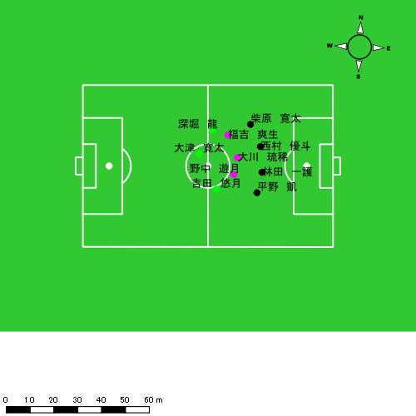 |  |  |  |  | 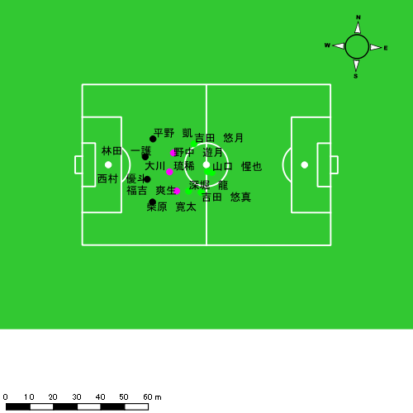

スプリント回数とハイスピード距離、加減速回数について
スプリント回数1…24.00km/hを超えた回数
スプリント回数2…20.00km/hを超えた回数
スプリント回数3…18.00km/hを超えた回数
ハイスピード距離…18.00km/hを超えた状態での移動距離
加減速回数…加速度が3.0m/s^2を超えて加速または減速した回数
加減速回数2…加速度が2.5m/s^2を超えて加速または減速した回数
加減速回数3…加速度が2.0m/s^2を超えて加速または減速した回数
前後バランス…プラス～前傾姿勢, マイナス～後傾姿勢
...

全体走行グラフ
速度ゾーングラフ

 | -5.4km/h | 5.4km/h-12.6km/h | 12.6km/h-18.0km/h | 18.0km/h-23.4km/h | 23.4km/h-28.8km/h | 28.8km/h-
西村 優斗 | 1,251.18 | 5,125.65 | 1,550.04 | 337.80 | 110.67 | 0.00
柴原 寛太 | 1,298.20 | 5,315.36 | 2,124.13 | 490.16 | 105.66 | 0.00
福吉 爽生 | 1,270.68 | 5,343.97 | 2,533.05 | 511.28 | 11.88 | 0.00
吉田 悠月 | 1,337.49 | 4,812.89 | 2,484.49 | 880.58 | 115.57 | 0.00
大津 寛太 | 878.88 | 2,979.75 | 1,950.08 | 627.65 | 143.43 | 0.00
大川 琉稀 | 1,286.96 | 5,161.63 | 2,483.91 | 377.38 | 49.66 | 0.00
林田 一護 | 1,369.83 | 4,499.26 | 1,619.27 | 396.67 | 29.81 | 0.00
深堀 龍 | 1,176.96 | 3,800.18 | 1,642.82 | 573.94 | 148.46 | 0.00
山口 惺也 | 247.73 | 1,046.65 | 710.32 | 309.36 | 23.62 | 0.00
平野 凱 | 1,282.44 | 4,753.48 | 1,324.80 | 300.74 | 0.00 | 0.00
吉田 悠真 | 305.74 | 1,364.66 | 937.69 | 493.82 | 37.90 | 0.00
野中 遊月 | 650.63 | 5,644.15 | 2,756.26 | 544.05 | 63.95 | 0.00

速度ゾーン（時間割合, セッション別）
速度ゾーン（時間割合詳細）
 | ZONE1 | ZONE2 | ZONE3 | ZONE4 | ZONE5 | ZONE6
1225vs国見前半 | 36.19% | 49.12% | 12.26% | 2.18% | 0.26% | 0.00% | 1225vs国見前半 0 - 15 | 34.65% | 49.04% | 13.53% | 2.43% | 0.35% | 0.00%
1225vs国見後半 | 37.89% | 46.88% | 12.31% | 2.63% | 0.29% | 0.00% | 15 - 30 | 35.85% | 50.66% | 11.19% | 2.08% | 0.22% | 0.00%
 |  |  |  |  |  |  | 30 - | 41.66% | 44.85% | 11.65% | 1.72% | 0.12% | 0.00%
 |  |  |  |  |  |  | 1225vs国見後半 0 - 15 | 41.40% | 45.36% | 10.71% | 2.24% | 0.30% | 0.00%
 |  |  |  |  |  |  | 15 - 30 | 34.86% | 49.10% | 13.28% | 2.58% | 0.17% | 0.00%
 |  |  |  |  |  |  | 30 - | 36.93% | 45.48% | 13.54% | 3.51% | 0.53% | 0.00%

合計 / 走行距離
平均 / 走行距離
1225vs国見前半 0 - 15 | 19462.75 | 1773.16 | 2063.89 | 2059.48 | 1361.03 | 59.45 | 78.86 | 295.54 | 6.79% | 3.34% | 3.84% | 14.34% | 129.75 | 118.21 | 137.59 | 137.30 | 9.07 | 3.96 | 5.26 | 19.70 | 11 | 0.25 | 0 | 3.3333333333 | 165.55 | 2.48 | 0.00 | 51.88
15 - 30 | 18761.34 | 1711.91 | 2011.51 | 1959.72 | 1085.00 | 92.73 | 75.56 | 162.48 | 5.73% | 5.31% | 3.72% | 8.29% | 125.08 | 114.13 | 134.10 | 130.65 | 7.23 | 6.18 | 5.04 | 10.83 | 8 | 0.75 | 0 | 1.6666666667 | 96.75 | 10.38 | 0.00 | 18.42
30 - | 6023.72 | 558.35 | 615.62 | 647.82 | 302.74 | 21.14 | 28.22 | 44.50 | 4.90% | 3.66% | 4.61% | 6.83% | 116.97 | 108.42 | 119.54 | 125.79 | 5.88 | 4.11 | 5.48 | 8.64 | 1 | 0 | 0 | 0.33333333333 | 14.50 | 0.00 | 0.00 | 4.83
1225vs国見後半 0 - 15 | 17831.98 | 1617.68 | 1859.86 | 1927.23 | 1211.65 | 85.13 | 112.52 | 177.85 | 6.06% | 5.21% | 6.02% | 6.93% | 117.34 | 107.85 | 123.99 | 121.84 | 7.37 | 5.68 | 7.50 | 8.96 | 7 | 0.5 | 0.66666666667 | 1 | 108.84 | 8.22 | 8.25 | 17.07
15 - 30 | 19172.62 | 1721.51 | 2003.38 | 1569.11 | 1302.68 | 57.44 | 95.67 | 196.48 | 6.21% | 3.30% | 4.77% | 9.41% | 118.12 | 114.77 | 133.56 | 111.54 | 8.47 | 3.83 | 6.38 | 13.44 | 6 | 0.5 | 0.66666666667 | 0.5 | 68.90 | 3.93 | 10.77 | 5.22
30 - | 9732.22 | 936.71 | 1007.00 | 988.12 | 973.23 | 98.04 | 80.09 | 113.60 | 9.92% | 10.47% | 7.84% | 11.29% | 130.05 | 125.17 | 134.57 | 132.04 | 13.01 | 13.10 | 10.70 | 15.18 | 8 | 0.75 | 0.66666666667 | 1 | 123.04 | 14.09 | 9.10 | 13.12

合計 / ハイスピード距離
平均 / ハイスピード距離

平均 / %HIR
平均 / %HIR

平均 / １分毎走行距離
平均 / １分毎走行距離

平均 / １分毎ハイスピード距離
平均 / １分毎ハイスピード距離

合計 / スプリント回数
平均 / スプリント回数

合計 / スプリント距離
平均 / スプリント距離

西村 優斗
...
 | 計測開始（JST） | 計測終了（JST） | ディフェンディング サード | ミドル サード | アタッキング サード |  | ZONE1 (m, hh:mm:ss) |  | ZONE2 (m, hh:mm:ss) |  | ZONE3 (m, hh:mm:ss) |  | ZONE4 (m, hh:mm:ss) |  | ZONE5 (m, hh:mm:ss) |  | ZONE6 (m, hh:mm:ss) |  | 合計
西村 優斗 |  |  |  |  |  |  | -5.4km/h |  | 5.4km/h-12.6km/h |  | 12.6km/h-18.0km/h |  | 18.0km/h-23.4km/h |  | 23.4km/h-28.8km/h |  | 28.8km/h-
1225vs国見前半 | 2024/12/25 10:00:45 - 2024/12/25 10:15:44 |  | 58.86% | 41.14% | 0.00% | 1225vs国見前半 0 - 15 | 251.37 | 0:05:44 | 1,098.34 | 0:07:51 | 314.18 | 0:01:17 | 43.10 | 0:00:08 | 0.00 | 0:00:00 | 0.00 | 0:00:00 | 1,706.99
 | 2024/12/25 10:15:45 - 2024/12/25 10:30:44 |  | 71.15% | 28.85% | 0.00% | 15 - 30 | 233.08 | 0:05:58 | 1,039.43 | 0:07:26 | 315.39 | 0:01:17 | 71.54 | 0:00:12 | 46.93 | 0:00:07 | 0.00 | 0:00:00 | 1,706.38
 | 2024/12/25 10:30:45 - 2024/12/25 10:35:53 |  | 58.52% | 41.48% | 0.00% | 30 - | 96.33 | 0:02:07 | 340.54 | 0:02:29 | 112.24 | 0:00:29 | 19.68 | 0:00:03 | 5.44 | 0:00:01 | 0.00 | 0:00:00 | 574.23
1225vs国見後半 | 2024/12/25 10:47:19 - 2024/12/25 11:02:18 |  | 71.12% | 28.88% | 0.00% | 1225vs国見後半 0 - 15 | 303.99 | 0:06:43 | 970.31 | 0:06:57 | 251.75 | 0:01:01 | 92.85 | 0:00:17 | 23.04 | 0:00:03 | 0.00 | 0:00:00 | 1,641.94
 | 2024/12/25 11:02:19 - 2024/12/25 11:17:18 |  | 76.21% | 23.79% | 0.00% | 15 - 30 | 238.38 | 0:05:34 | 1,126.36 | 0:07:55 | 325.18 | 0:01:19 | 55.34 | 0:00:10 | 10.78 | 0:00:02 | 0.00 | 0:00:00 | 1,756.05
 | 2024/12/25 11:17:19 - 2024/12/25 11:24:47 |  | 69.46% | 23.59% | 6.95% | 30 - | 128.03 | 0:02:14 | 550.67 | 0:04:06 | 231.30 | 0:00:56 | 55.29 | 0:00:10 | 24.48 | 0:00:03 | 0.00 | 0:00:00 | 989.76
 |  |  |  |  |  |  | 1,251.18 | 0:28:20 | 5,125.65 | 0:36:43 | 1,550.04 | 0:06:19 | 337.80 | 0:01:00 | 110.67 | 0:00:16 | 0.00 | 0:00:00 | 8,375.35

速度ゾーン（時間割合）グラフ
速度ゾーン（時間割合, セッション別）
速度ゾーン（時間割合詳細）
ZONE1 | ZONE2 | ZONE3 | ZONE4 | ZONE5 | ZONE6 | 1225vs国見前半 | 39.29% | 50.53% | 8.71% | 1.12% | 0.35% | 0.00% | 1225vs国見前半 0 - 15 | 38.23% | 52.32% | 8.58% | 0.87% | 0.00% | 0.00%
0:28:20 | 0:36:43 | 0:06:19 | 0:01:00 | 0:00:16 | 0:00:00 | 1225vs国見後半 | 38.74% | 50.58% | 8.68% | 1.64% | 0.36% | 0.00% | 15 - 30 | 39.73% | 49.56% | 8.60% | 1.38% | 0.73% | 0.00%
 |  |  |  |  |  |  |  |  |  |  |  |  | 30 - | 41.10% | 48.16% | 9.39% | 1.10% | 0.26% | 0.00%
 |  |  |  |  |  |  |  |  |  |  |  |  | 1225vs国見後半 0 - 15 | 44.73% | 46.31% | 6.76% | 1.84% | 0.36% | 0.00%
 |  |  |  |  |  |  |  |  |  |  |  |  | 15 - 30 | 37.16% | 52.80% | 8.76% | 1.11% | 0.18% | 0.00%
 |  |  |  |  |  |  |  |  |  |  |  |  | 30 - | 29.89% | 54.70% | 12.38% | 2.27% | 0.76% | 0.00%

1分毎走行距離
1分毎ハイスピード距離
速度ゾーングラフ
1225vs国見前半 0 - 15 | 113.79951105 | 2.0404610337
15 - 30 | 113.73870157 | 7.6886285807
30 - | 111.31717769 | 4.878391618
1225vs国見後半 0 - 15 | 109.46284361 | 7.5140612419
15 - 30 | 117.05927891 | 4.1304936031
30 - | 132.16538686 | 8.8167081979

少ない 出現率 多い
少ない 出現率 多い
少ない 出現率 多い
少ない 出現率 多い
1225vs国見前半 平均ポジション |  |  |  |  | 1225vs国見前半 ハイスピードゾーン |  |  |  |  |  |  | 1225vs国見前半 スプリントゾーン1 |  |  |  |  |  |  | 1225vs国見前半 スプリントゾーン2 | 1225vs国見前半 スプリントゾーン3
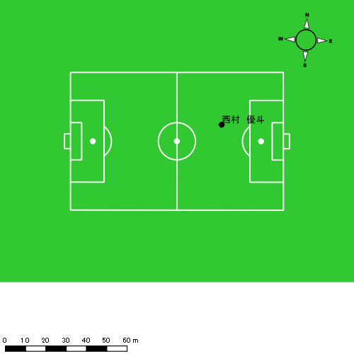 |  |  |  |  | 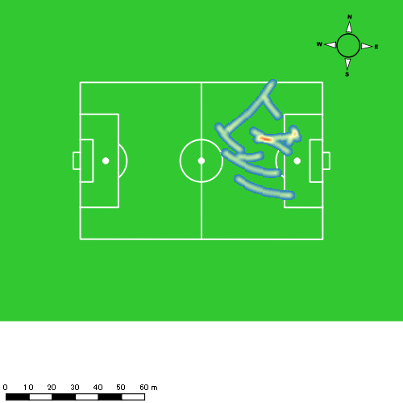 |  |  |  |  |  |  | 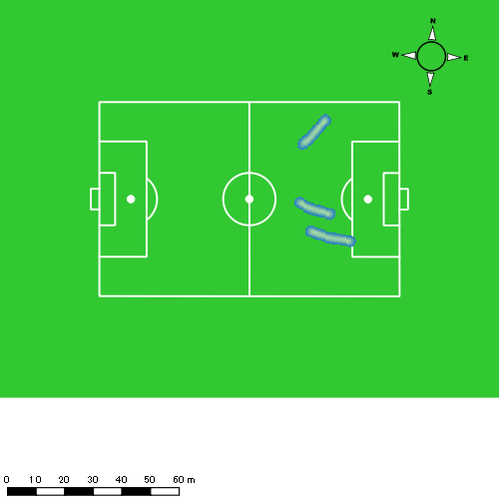 |  |  |  |  |  |  | 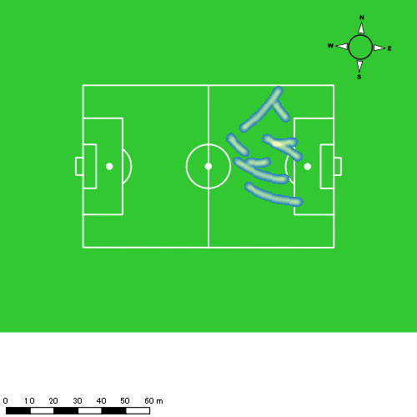
1225vs国見後半 平均ポジション |  |  |  |  | 1225vs国見後半 ハイスピードゾーン |  |  |  |  |  |  | 1225vs国見後半 スプリントゾーン1 |  |  |  |  |  |  | 1225vs国見後半 スプリントゾーン2 | 1225vs国見後半 スプリントゾーン3
少ない 出現率 多い
少ない 出現率 多い
少ない 出現率 多い
少ない 出現率 多い
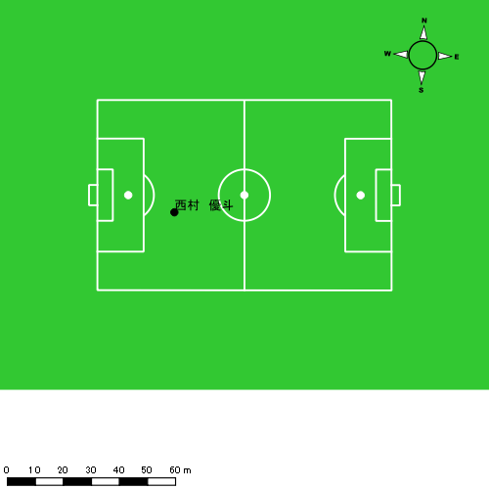 |  |  |  |  | 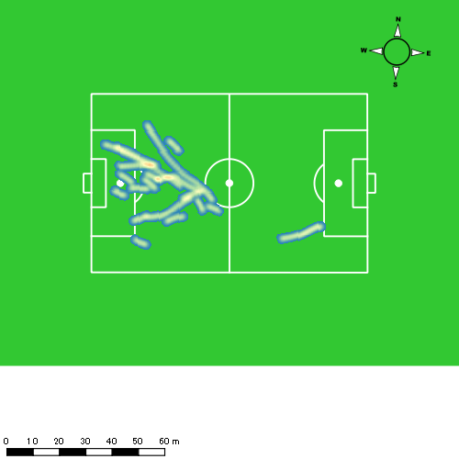 |  |  |  |  |  |  | 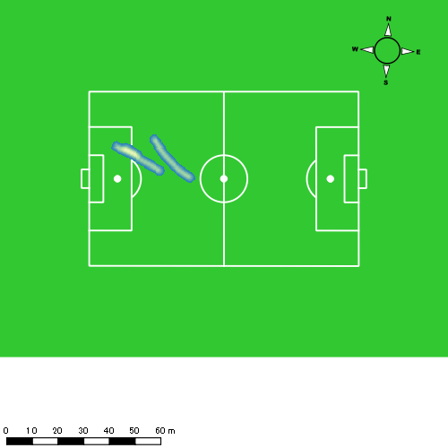 |  |  |  |  |  |  | 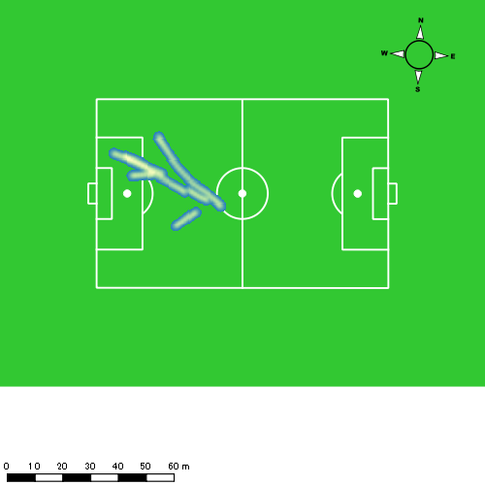

柴原 寛太
...
 | 計測開始（JST） | 計測終了（JST） | ディフェンディング サード | ミドル サード | アタッキング サード |  | ZONE1 (m, hh:mm:ss) |  | ZONE2 (m, hh:mm:ss) |  | ZONE3 (m, hh:mm:ss) |  | ZONE4 (m, hh:mm:ss) |  | ZONE5 (m, hh:mm:ss) |  | ZONE6 (m, hh:mm:ss) |  | 合計
柴原 寛太 |  |  |  |  |  |  | -5.4km/h |  | 5.4km/h-12.6km/h |  | 12.6km/h-18.0km/h |  | 18.0km/h-23.4km/h |  | 23.4km/h-28.8km/h |  | 28.8km/h-
1225vs国見前半 | 2024/12/25 10:00:45 - 2024/12/25 10:15:44 |  | 57.19% | 41.28% | 1.53% | 1225vs国見前半 0 - 15 | 236.84 | 0:04:21 | 1,167.25 | 0:08:00 | 573.19 | 0:02:24 | 64.16 | 0:00:12 | 24.86 | 0:00:04 | 0.00 | 0:00:00 | 2,066.29
 | 2024/12/25 10:15:45 - 2024/12/25 10:30:44 |  | 67.15% | 32.12% | 0.73% | 15 - 30 | 288.29 | 0:05:15 | 1,097.96 | 0:07:43 | 405.69 | 0:01:39 | 118.45 | 0:00:21 | 12.10 | 0:00:02 | 0.00 | 0:00:00 | 1,922.49
 | 2024/12/25 10:30:45 - 2024/12/25 10:35:53 |  | 60.74% | 37.25% | 2.02% | 30 - | 103.70 | 0:01:39 | 361.41 | 0:02:36 | 199.43 | 0:00:48 | 28.89 | 0:00:05 | 5.45 | 0:00:01 | 0.00 | 0:00:00 | 698.89
1225vs国見後半 | 2024/12/25 10:47:19 - 2024/12/25 11:02:18 |  | 68.57% | 30.74% | 0.69% | 1225vs国見後半 0 - 15 | 267.70 | 0:05:46 | 1,053.00 | 0:07:21 | 388.34 | 0:01:35 | 97.37 | 0:00:18 | 4.14 | 0:00:01 | 0.00 | 0:00:00 | 1,810.56
 | 2024/12/25 11:02:19 - 2024/12/25 11:17:18 |  | 76.34% | 23.66% | 0.00% | 15 - 30 | 277.37 | 0:05:50 | 1,068.62 | 0:07:27 | 348.32 | 0:01:25 | 93.33 | 0:00:17 | 15.19 | 0:00:02 | 0.00 | 0:00:00 | 1,802.83
 | 2024/12/25 11:17:19 - 2024/12/25 11:24:47 |  | 60.76% | 39.24% | 0.00% | 30 - | 124.30 | 0:02:17 | 567.12 | 0:04:01 | 209.17 | 0:00:50 | 87.96 | 0:00:15 | 43.91 | 0:00:06 | 0.00 | 0:00:00 | 1,032.45
 |  |  |  |  |  |  | 1,298.20 | 0:25:07 | 5,315.36 | 0:37:07 | 2,124.13 | 0:08:42 | 490.16 | 0:01:27 | 105.66 | 0:00:15 | 0.00 | 0:00:00 | 9,333.51

速度ゾーン（時間割合）グラフ
速度ゾーン（時間割合, セッション別）
速度ゾーン（時間割合詳細）
ZONE1 | ZONE2 | ZONE3 | ZONE4 | ZONE5 | ZONE6 | 1225vs国見前半 | 32.03% | 52.11% | 13.80% | 1.76% | 0.29% | 0.00% | 1225vs国見前半 0 - 15 | 28.96% | 53.37% | 15.98% | 1.29% | 0.40% | 0.00%
0:25:07 | 0:37:07 | 0:08:42 | 0:01:27 | 0:00:15 | 0:00:00 | 1225vs国見後半 | 36.99% | 50.16% | 10.25% | 2.20% | 0.40% | 0.00% | 15 - 30 | 35.04% | 51.47% | 11.00% | 2.29% | 0.20% | 0.00%
 |  |  |  |  |  |  |  |  |  |  |  |  | 30 - | 32.17% | 50.36% | 15.60% | 1.62% | 0.26% | 0.00%
 |  |  |  |  |  |  |  |  |  |  |  |  | 1225vs国見後半 0 - 15 | 38.42% | 48.98% | 10.58% | 1.96% | 0.07% | 0.00%
 |  |  |  |  |  |  |  |  |  |  |  |  | 15 - 30 | 38.84% | 49.62% | 9.44% | 1.84% | 0.24% | 0.00%
 |  |  |  |  |  |  |  |  |  |  |  |  | 30 - | 30.42% | 53.59% | 11.22% | 3.39% | 1.38% | 0.00%

1分毎走行距離
1分毎ハイスピード距離
速度ゾーングラフ
1225vs国見前半 0 - 15 | 137.75280371 | 5.4787121522
15 - 30 | 128.14621234 | 7.715115014
30 - | 135.59885812 | 6.2580703161
1225vs国見後半 0 - 15 | 120.70372523 | 6.5130151291
15 - 30 | 120.17493897 | 6.5652593514
30 - | 137.88177107 | 17.621271849

少ない 出現率 多い
少ない 出現率 多い
少ない 出現率 多い
少ない 出現率 多い
1225vs国見前半 平均ポジション |  |  |  |  | 1225vs国見前半 ハイスピードゾーン |  |  |  |  |  |  | 1225vs国見前半 スプリントゾーン1 |  |  |  |  |  |  | 1225vs国見前半 スプリントゾーン2 | 1225vs国見前半 スプリントゾーン3
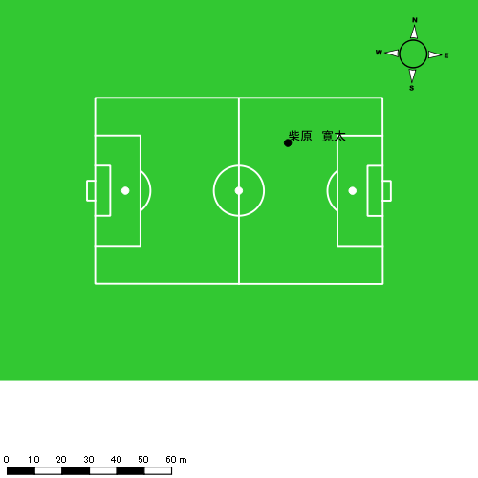 |  |  |  |  | 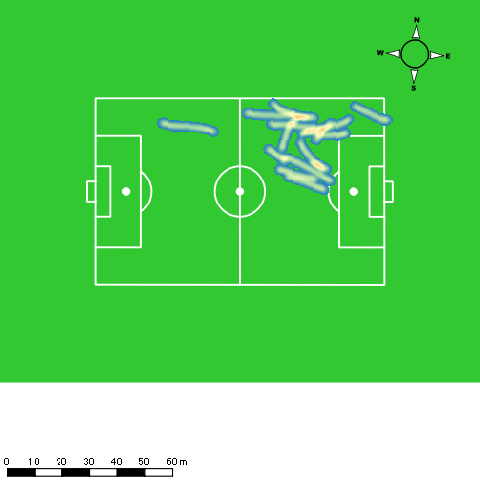 |  |  |  |  |  |  | 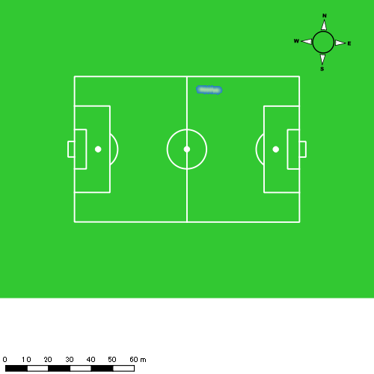 |  |  |  |  |  |  | 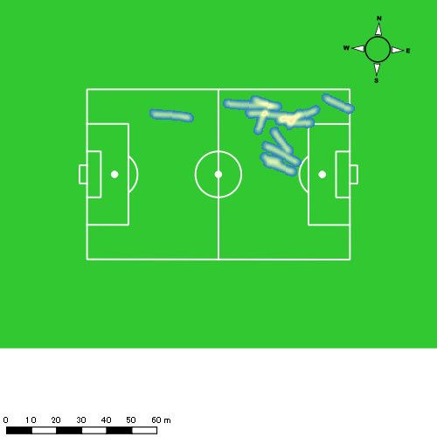
1225vs国見後半 平均ポジション |  |  |  |  | 1225vs国見後半 ハイスピードゾーン |  |  |  |  |  |  | 1225vs国見後半 スプリントゾーン1 |  |  |  |  |  |  | 1225vs国見後半 スプリントゾーン2 | 1225vs国見後半 スプリントゾーン3
少ない 出現率 多い
少ない 出現率 多い
少ない 出現率 多い
少ない 出現率 多い
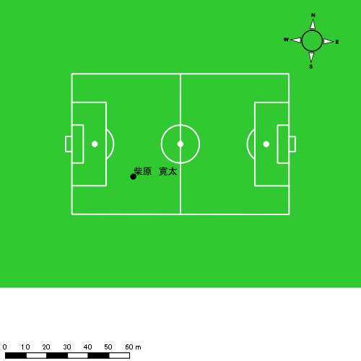 |  |  |  |  | 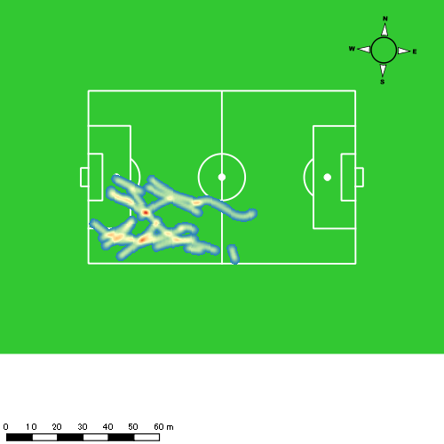 |  |  |  |  |  |  | 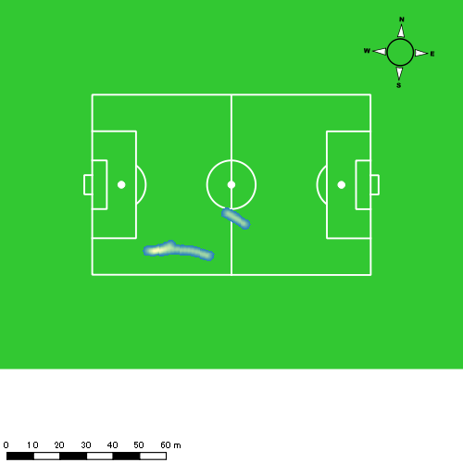 |  |  |  |  |  |  | 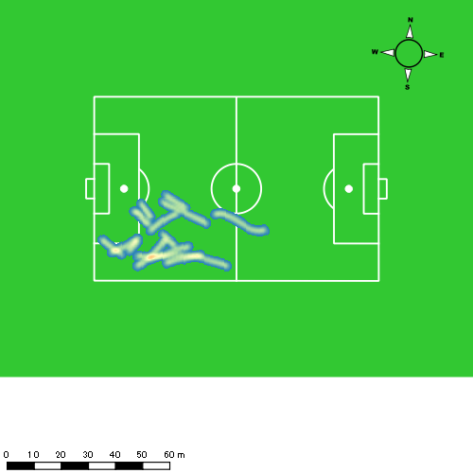

福吉 爽生
...
 | 計測開始（JST） | 計測終了（JST） | ディフェンディング サード | ミドル サード | アタッキング サード |  | ZONE1 (m, hh:mm:ss) |  | ZONE2 (m, hh:mm:ss) |  | ZONE3 (m, hh:mm:ss) |  | ZONE4 (m, hh:mm:ss) |  | ZONE5 (m, hh:mm:ss) |  | ZONE6 (m, hh:mm:ss) |  | 合計
福吉 爽生 |  |  |  |  |  |  | -5.4km/h |  | 5.4km/h-12.6km/h |  | 12.6km/h-18.0km/h |  | 18.0km/h-23.4km/h |  | 23.4km/h-28.8km/h |  | 28.8km/h-
1225vs国見前半 | 2024/12/25 10:00:45 - 2024/12/25 10:15:44 |  | 24.68% | 67.45% | 7.87% | 1225vs国見前半 0 - 15 | 300.58 | 0:04:52 | 1,124.24 | 0:07:52 | 480.04 | 0:01:55 | 107.20 | 0:00:20 | 0.00 | 0:00:00 | 0.00 | 0:00:00 | 2,012.06
 | 2024/12/25 10:15:45 - 2024/12/25 10:30:44 |  | 38.26% | 54.82% | 6.92% | 15 - 30 | 227.22 | 0:03:59 | 1,166.38 | 0:08:23 | 609.10 | 0:02:18 | 109.94 | 0:00:20 | 0.00 | 0:00:00 | 0.00 | 0:00:00 | 2,112.65
 | 2024/12/25 10:30:45 - 2024/12/25 10:35:53 |  | 34.58% | 59.71% | 5.71% | 30 - | 69.05 | 0:01:40 | 370.53 | 0:02:31 | 212.37 | 0:00:53 | 29.42 | 0:00:05 | 0.00 | 0:00:00 | 0.00 | 0:00:00 | 681.38
1225vs国見後半 | 2024/12/25 10:47:19 - 2024/12/25 11:02:18 |  | 43.23% | 48.74% | 8.03% | 1225vs国見後半 0 - 15 | 293.23 | 0:05:32 | 1,048.93 | 0:07:26 | 429.56 | 0:01:44 | 94.57 | 0:00:17 | 0.00 | 0:00:00 | 0.00 | 0:00:00 | 1,866.29
 | 2024/12/25 11:02:19 - 2024/12/25 11:17:18 |  | 57.89% | 37.99% | 4.11% | 15 - 30 | 236.59 | 0:04:29 | 1,114.58 | 0:08:00 | 531.24 | 0:02:09 | 111.51 | 0:00:20 | 11.88 | 0:00:02 | 0.00 | 0:00:00 | 2,005.81
 | 2024/12/25 11:17:19 - 2024/12/25 11:24:47 |  | 35.58% | 44.13% | 20.30% | 30 - | 144.02 | 0:02:30 | 519.30 | 0:03:42 | 270.74 | 0:01:06 | 58.63 | 0:00:11 | 0.00 | 0:00:00 | 0.00 | 0:00:00 | 992.68
 |  |  |  |  |  |  | 1,270.68 | 0:23:02 | 5,343.97 | 0:37:55 | 2,533.05 | 0:10:05 | 511.28 | 0:01:34 | 11.88 | 0:00:02 | 0.00 | 0:00:00 | 9,670.86

速度ゾーン（時間割合）グラフ
速度ゾーン（時間割合, セッション別）
速度ゾーン（時間割合詳細）
ZONE1 | ZONE2 | ZONE3 | ZONE4 | ZONE5 | ZONE6 | 1225vs国見前半 | 29.91% | 53.41% | 14.51% | 2.16% | 0.00% | 0.00% | 1225vs国見前半 0 - 15 | 32.50% | 52.46% | 12.83% | 2.22% | 0.00% | 0.00%
0:23:02 | 0:37:55 | 0:10:05 | 0:01:34 | 0:00:02 | 0:00:00 | 1225vs国見後半 | 33.42% | 51.06% | 13.30% | 2.13% | 0.08% | 0.00% | 15 - 30 | 26.53% | 55.89% | 15.33% | 2.24% | 0.00% | 0.00%
 |  |  |  |  |  |  |  |  |  |  |  |  | 30 - | 32.23% | 49.00% | 17.02% | 1.75% | 0.00% | 0.00%
 |  |  |  |  |  |  |  |  |  |  |  |  | 1225vs国見後半 0 - 15 | 36.91% | 49.58% | 11.60% | 1.91% | 0.00% | 0.00%
 |  |  |  |  |  |  |  |  |  |  |  |  | 15 - 30 | 29.89% | 53.38% | 14.36% | 2.18% | 0.20% | 0.00%
 |  |  |  |  |  |  |  |  |  |  |  |  | 30 - | 33.50% | 49.40% | 14.61% | 2.49% | 0.00% | 0.00%

1分毎走行距離
1分毎ハイスピード距離
速度ゾーングラフ
1225vs国見前半 0 - 15 | 134.13714845 | 6.6747528849
15 - 30 | 140.82022254 | 7.2086567551
30 - | 132.24318817 | 5.71304877
1225vs国見後半 0 - 15 | 124.41904804 | 5.2981074514
15 - 30 | 133.70973027 | 8.0274908235
30 - | 132.53069635 | 7.0549828763

少ない 出現率 多い
少ない 出現率 多い
少ない 出現率 多い
1225vs国見前半 平均ポジション |  |  |  |  | 1225vs国見前半 ハイスピードゾーン |  |  |  |  |  |  | 1225vs国見前半 スプリントゾーン2 |  |  |  |  |  |  | 1225vs国見前半 スプリントゾーン3
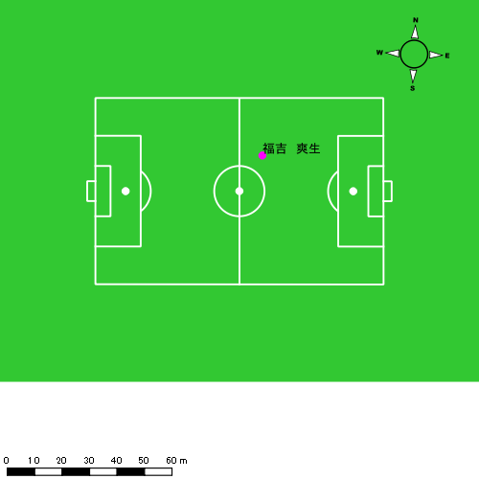 |  |  |  |  | 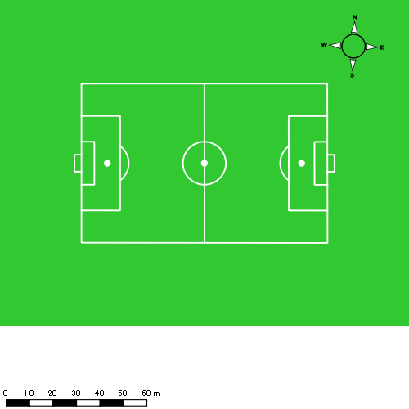
1225vs国見後半 平均ポジション |  |  |  |  | 1225vs国見後半 ハイスピードゾーン |  |  |  |  |  |  | 1225vs国見後半 スプリントゾーン2 |  |  |  |  |  |  | 1225vs国見後半 スプリントゾーン3
少ない 出現率 多い
少ない 出現率 多い
少ない 出現率 多い
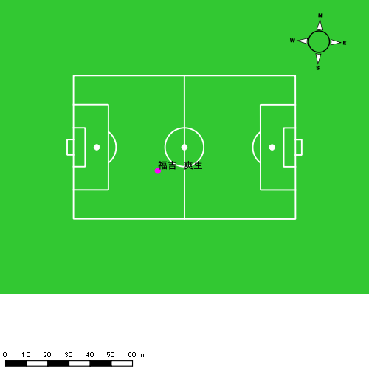

吉田 悠月
...
 | 計測開始（JST） | 計測終了（JST） | ディフェンディング サード | ミドル サード | アタッキング サード |  | ZONE1 (m, hh:mm:ss) |  | ZONE2 (m, hh:mm:ss) |  | ZONE3 (m, hh:mm:ss) |  | ZONE4 (m, hh:mm:ss) |  | ZONE5 (m, hh:mm:ss) |  | ZONE6 (m, hh:mm:ss) |  | 合計
吉田 悠月 |  |  |  |  |  |  | -5.4km/h |  | 5.4km/h-12.6km/h |  | 12.6km/h-18.0km/h |  | 18.0km/h-23.4km/h |  | 23.4km/h-28.8km/h |  | 28.8km/h-
1225vs国見前半 | 2024/12/25 10:00:45 - 2024/12/25 10:15:44 |  | 16.75% | 61.83% | 21.42% | 1225vs国見前半 0 - 15 | 205.37 | 0:04:35 | 1,096.12 | 0:07:48 | 440.06 | 0:01:44 | 283.01 | 0:00:50 | 20.81 | 0:00:03 | 0.00 | 0:00:00 | 2,045.36
 | 2024/12/25 10:15:45 - 2024/12/25 10:30:44 |  | 31.68% | 53.07% | 15.25% | 15 - 30 | 293.27 | 0:05:03 | 1,116.27 | 0:07:55 | 401.94 | 0:01:36 | 129.50 | 0:00:24 | 16.42 | 0:00:02 | 0.00 | 0:00:00 | 1,957.40
 | 2024/12/25 10:30:45 - 2024/12/25 10:35:53 |  | 29.66% | 52.37% | 17.97% | 30 - | 117.32 | 0:02:17 | 292.68 | 0:01:58 | 215.63 | 0:00:52 | 13.50 | 0:00:03 | 0.00 | 0:00:00 | 0.00 | 0:00:00 | 639.12
1225vs国見後半 | 2024/12/25 10:47:19 - 2024/12/25 11:02:18 |  | 23.59% | 59.13% | 17.28% | 1225vs国見後半 0 - 15 | 294.80 | 0:05:48 | 883.40 | 0:06:11 | 582.28 | 0:02:18 | 206.09 | 0:00:37 | 42.51 | 0:00:06 | 0.00 | 0:00:00 | 2,009.07
 | 2024/12/25 11:02:19 - 2024/12/25 11:17:18 |  | 42.24% | 45.18% | 12.58% | 15 - 30 | 267.19 | 0:05:11 | 972.01 | 0:06:47 | 600.63 | 0:02:23 | 206.85 | 0:00:36 | 13.97 | 0:00:02 | 0.00 | 0:00:00 | 2,060.65
 | 2024/12/25 11:17:19 - 2024/12/25 11:24:47 |  | 14.36% | 65.37% | 20.28% | 30 - | 159.55 | 0:03:05 | 452.40 | 0:03:15 | 243.95 | 0:00:58 | 41.64 | 0:00:08 | 21.87 | 0:00:03 | 0.00 | 0:00:00 | 919.41
 |  |  |  |  |  |  | 1,337.49 | 0:25:59 | 4,812.89 | 0:33:54 | 2,484.49 | 0:09:51 | 880.58 | 0:02:37 | 115.57 | 0:00:17 | 0.00 | 0:00:00 | 9,631.02

速度ゾーン（時間割合）グラフ
速度ゾーン（時間割合, セッション別）
速度ゾーン（時間割合詳細）
ZONE1 | ZONE2 | ZONE3 | ZONE4 | ZONE5 | ZONE6 | 1225vs国見前半 | 33.90% | 50.30% | 11.93% | 3.61% | 0.26% | 0.00% | 1225vs国見前半 0 - 15 | 30.56% | 52.03% | 11.54% | 5.53% | 0.33% | 0.00%
0:25:59 | 0:33:54 | 0:09:51 | 0:02:37 | 0:00:17 | 0:00:00 | 1225vs国見後半 | 37.54% | 43.26% | 15.10% | 3.59% | 0.51% | 0.00% | 15 - 30 | 33.69% | 52.78% | 10.62% | 2.64% | 0.27% | 0.00%
 |  |  |  |  |  |  |  |  |  |  |  |  | 30 - | 44.21% | 38.06% | 16.89% | 0.84% | 0.00% | 0.00%
 |  |  |  |  |  |  |  |  |  |  |  |  | 1225vs国見後半 0 - 15 | 38.67% | 41.24% | 15.33% | 4.07% | 0.69% | 0.00%
 |  |  |  |  |  |  |  |  |  |  |  |  | 15 - 30 | 34.60% | 45.20% | 15.93% | 4.04% | 0.22% | 0.00%
 |  |  |  |  |  |  |  |  |  |  |  |  | 30 - | 41.16% | 43.43% | 12.96% | 1.74% | 0.71% | 0.00%

1分毎走行距離
1分毎ハイスピード距離
速度ゾーングラフ
1225vs国見前半 0 - 15 | 136.35763677 | 19.65218752
15 - 30 | 130.45427713 | 8.6503187433
30 - | 124.05402727 | 1.4435625933
1225vs国見後半 0 - 15 | 133.9381372 | 15.454683801
15 - 30 | 137.36212095 | 13.52157826
30 - | 122.75037561 | 7.1310974415

少ない 出現率 多い
少ない 出現率 多い
少ない 出現率 多い
少ない 出現率 多い
1225vs国見前半 平均ポジション |  |  |  |  | 1225vs国見前半 ハイスピードゾーン |  |  |  |  |  |  | 1225vs国見前半 スプリントゾーン1 |  |  |  |  |  |  | 1225vs国見前半 スプリントゾーン2 | 1225vs国見前半 スプリントゾーン3
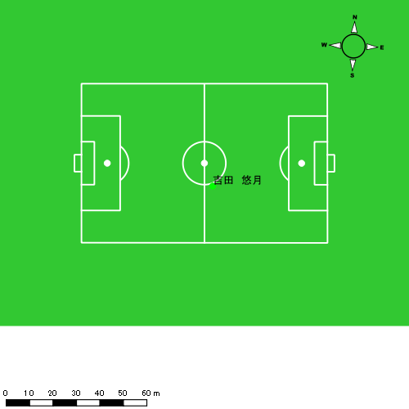 |  |  |  |  | 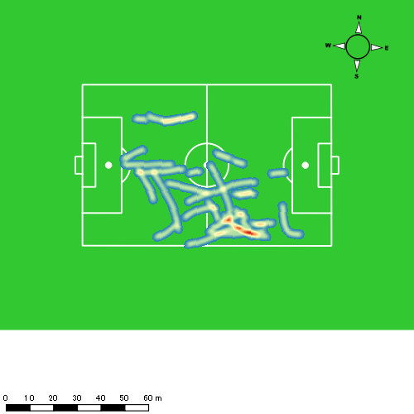 |  |  |  |  |  |  | 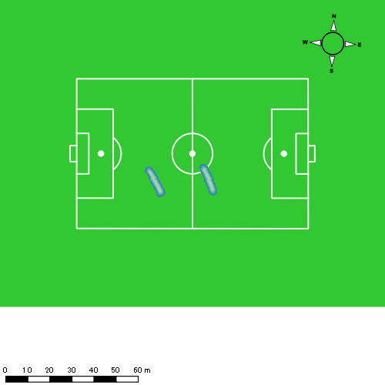 |  |  |  |  |  |  | 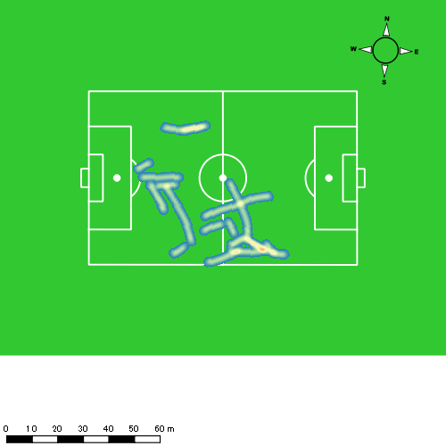
1225vs国見後半 平均ポジション |  |  |  |  | 1225vs国見後半 ハイスピードゾーン |  |  |  |  |  |  | 1225vs国見後半 スプリントゾーン1 |  |  |  |  |  |  | 1225vs国見後半 スプリントゾーン2 | 1225vs国見後半 スプリントゾーン3
少ない 出現率 多い
少ない 出現率 多い
少ない 出現率 多い
少ない 出現率 多い
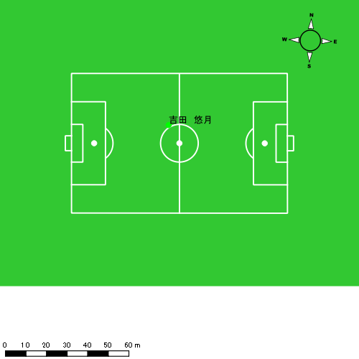 |  |  |  |  | 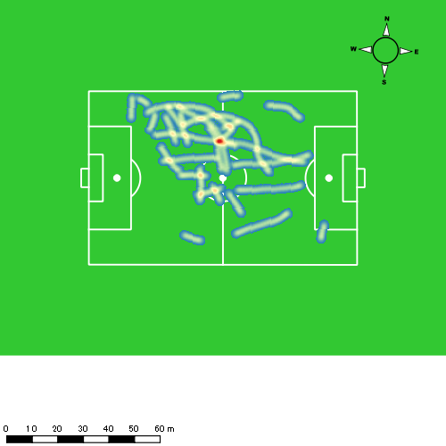 |  |  |  |  |  |  | 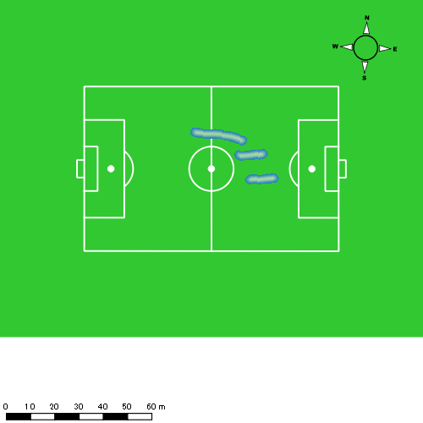 |  |  |  |  |  |  | 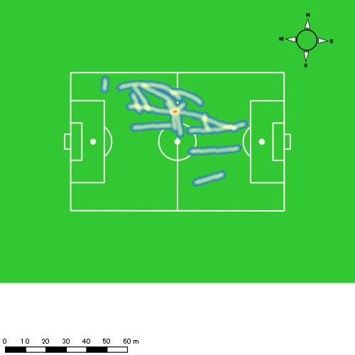

大津 寛太
...
 | 計測開始（JST） | 計測終了（JST） | ディフェンディング サード | ミドル サード | アタッキング サード |  | ZONE1 (m, hh:mm:ss) |  | ZONE2 (m, hh:mm:ss) |  | ZONE3 (m, hh:mm:ss) |  | ZONE4 (m, hh:mm:ss) |  | ZONE5 (m, hh:mm:ss) |  | ZONE6 (m, hh:mm:ss) |  | 合計
大津 寛太 |  |  |  |  |  |  | -5.4km/h |  | 5.4km/h-12.6km/h |  | 12.6km/h-18.0km/h |  | 18.0km/h-23.4km/h |  | 23.4km/h-28.8km/h |  | 28.8km/h-
1225vs国見前半 | 2024/12/25 10:00:45 - 2024/12/25 10:15:44 |  | 2.92% | 73.03% | 24.05% | 1225vs国見前半 0 - 15 | 215.47 | 0:05:20 | 909.31 | 0:06:16 | 611.95 | 0:02:27 | 235.51 | 0:00:41 | 110.34 | 0:00:16 | 0.00 | 0:00:00 | 2,082.58
 | 2024/12/25 10:15:45 - 2024/12/25 10:30:44 |  | 14.76% | 67.79% | 17.45% | 15 - 30 | 283.54 | 0:05:56 | 876.04 | 0:06:04 | 594.58 | 0:02:23 | 184.09 | 0:00:34 | 26.17 | 0:00:04 | 0.00 | 0:00:00 | 1,964.42
 | 2024/12/25 10:30:45 - 2024/12/25 10:35:53 |  | 19.47% | 63.98% | 16.55% | 30 - | 119.79 | 0:02:21 | 271.92 | 0:01:52 | 185.61 | 0:00:44 | 63.58 | 0:00:11 | 0.00 | 0:00:00 | 0.00 | 0:00:00 | 640.90
1225vs国見後半 | 2024/12/25 10:47:19 - 2024/12/25 11:01:55 |  | 15.97% | 66.20% | 17.83% | 1225vs国見後半 0 - 15 | 260.08 | 0:05:30 | 921.90 | 0:06:25 | 557.94 | 0:02:14 | 144.47 | 0:00:27 | 6.91 | 0:00:01 | 0.00 | 0:00:00 | 1,891.31
 | 2024/12/25 11:01:56 - 2024/12/25 11:16:55 |  | 0.00% | 0.00% | 100.00% | 15 - 30 | 0.00 | 0:00:00 | 0.58 | 0:00:00 | 0.00 | 0:00:00 | 0.00 | 0:00:00 | 0.00 | 0:00:00 | 0.00 | 0:00:00 | 0.58
 |  |  |  |  |  |  | 878.88 | 0:19:07 | 2,979.75 | 0:20:37 | 1,950.08 | 0:07:48 | 627.65 | 0:01:53 | 143.43 | 0:00:21 | 0.00 | 0:00:00 | 6,579.79

速度ゾーン（時間割合）グラフ
速度ゾーン（時間割合, セッション別）
速度ゾーン（時間割合詳細）
ZONE1 | ZONE2 | ZONE3 | ZONE4 | ZONE5 | ZONE6 | 1225vs国見前半 | 38.74% | 40.39% | 15.84% | 4.09% | 0.94% | 0.00% | 1225vs国見前半 0 - 15 | 35.54% | 41.74% | 16.36% | 4.58% | 1.78% | 0.00%
0:19:07 | 0:20:37 | 0:07:48 | 0:01:53 | 0:00:21 | 0:00:00 | 1225vs国見後半 | 37.60% | 43.94% | 15.28% | 3.08% | 0.11% | 0.00% | 15 - 30 | 39.58% | 40.42% | 15.84% | 3.73% | 0.42% | 0.00%
 |  |  |  |  |  |  |  |  |  |  |  |  | 30 - | 45.63% | 36.38% | 14.30% | 3.69% | 0.00% | 0.00%
 |  |  |  |  |  |  |  |  |  |  |  |  | 1225vs国見後半 0 - 15 | 37.61% | 43.92% | 15.28% | 3.08% | 0.11% | 0.00%
 |  |  |  |  |  |  |  |  |  |  |  |  | 15 - 30 | 0.00% | 100.00% | 0.00% | 0.00% | 0.00% | 0.00%

1分毎走行距離
1分毎ハイスピード距離
速度ゾーングラフ
1225vs国見前半 0 - 15 | 138.83892786 | 22.447651368
15 - 30 | 130.92786733 | 12.703281669
30 - | 124.40370552 | 11.773290841
1225vs国見後半 0 - 15 | 129.39025356 | 9.8013203648
15 - 30 | 0 | 0

少ない 出現率 多い
少ない 出現率 多い
少ない 出現率 多い
少ない 出現率 多い
1225vs国見前半 平均ポジション |  |  |  |  | 1225vs国見前半 ハイスピードゾーン |  |  |  |  |  |  | 1225vs国見前半 スプリントゾーン1 |  |  |  |  |  |  | 1225vs国見前半 スプリントゾーン2 | 1225vs国見前半 スプリントゾーン3
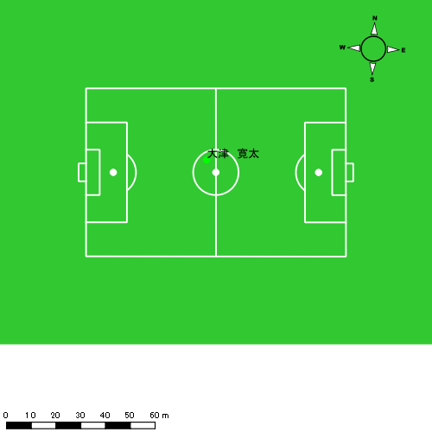 |  |  |  |  | 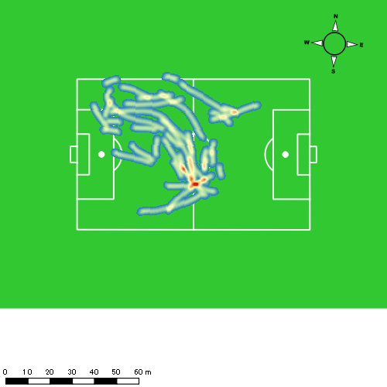 |  |  |  |  |  |  | 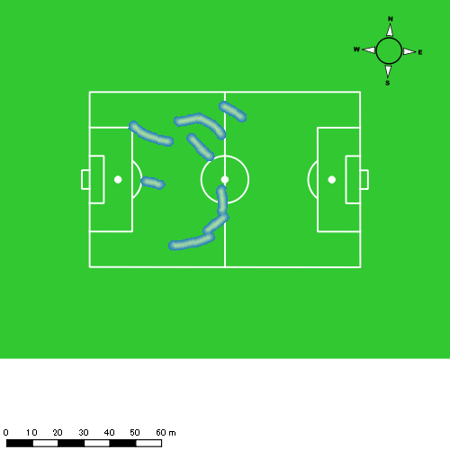 |  |  |  |  |  |  | 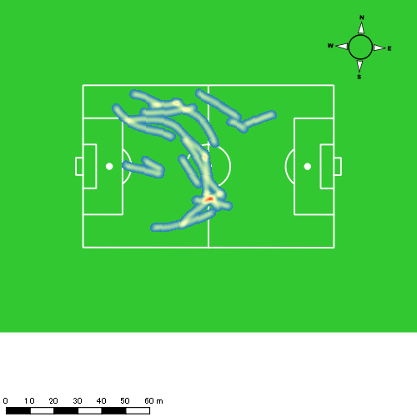
1225vs国見後半 平均ポジション |  |  |  |  | 1225vs国見後半 ハイスピードゾーン |  |  |  |  |  |  | 1225vs国見後半 スプリントゾーン2 |  |  |  |  |  |  | 1225vs国見後半 スプリントゾーン3
少ない 出現率 多い
少ない 出現率 多い
少ない 出現率 多い
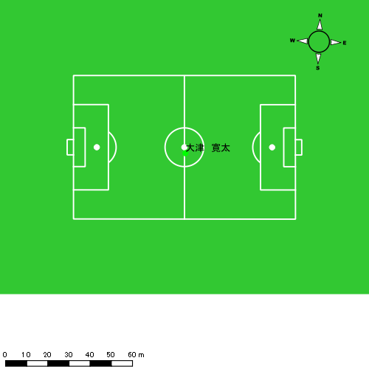 |  |  |  |  | 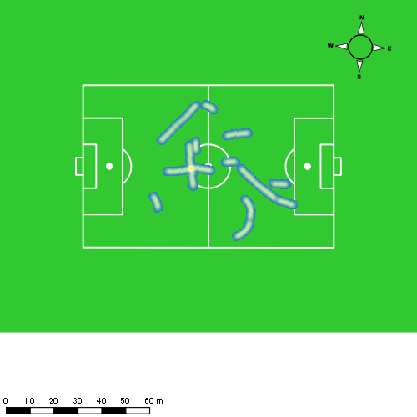 |  |  |  |  |  |  | 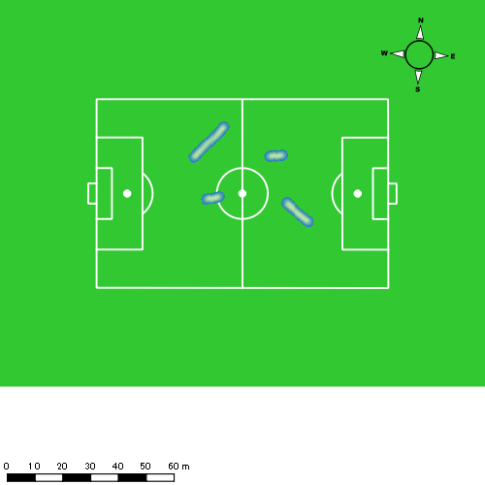

大川 琉稀
...
 | 計測開始（JST） | 計測終了（JST） | ディフェンディング サード | ミドル サード | アタッキング サード |  | ZONE1 (m, hh:mm:ss) |  | ZONE2 (m, hh:mm:ss) |  | ZONE3 (m, hh:mm:ss) |  | ZONE4 (m, hh:mm:ss) |  | ZONE5 (m, hh:mm:ss) |  | ZONE6 (m, hh:mm:ss) |  | 合計
大川 琉稀 |  |  |  |  |  |  | -5.4km/h |  | 5.4km/h-12.6km/h |  | 12.6km/h-18.0km/h |  | 18.0km/h-23.4km/h |  | 23.4km/h-28.8km/h |  | 28.8km/h-
1225vs国見前半 | 2024/12/25 10:00:45 - 2024/12/25 10:15:44 |  | 36.79% | 59.80% | 3.41% | 1225vs国見前半 0 - 15 | 251.40 | 0:04:38 | 1,102.27 | 0:07:21 | 701.08 | 0:02:53 | 39.31 | 0:00:07 | 0.00 | 0:00:00 | 0.00 | 0:00:00 | 2,094.06
 | 2024/12/25 10:15:45 - 2024/12/25 10:30:44 |  | 49.88% | 50.12% | 0.00% | 15 - 30 | 243.63 | 0:04:59 | 1,148.66 | 0:07:51 | 477.92 | 0:01:56 | 74.98 | 0:00:13 | 3.94 | 0:00:01 | 0.00 | 0:00:00 | 1,949.13
 | 2024/12/25 10:30:45 - 2024/12/25 10:35:53 |  | 40.16% | 58.10% | 1.75% | 30 - | 108.50 | 0:02:17 | 323.71 | 0:02:19 | 102.35 | 0:00:25 | 42.81 | 0:00:08 | 0.00 | 0:00:00 | 0.00 | 0:00:00 | 577.37
1225vs国見後半 | 2024/12/25 10:47:19 - 2024/12/25 11:02:18 |  | 57.28% | 40.54% | 2.18% | 1225vs国見後半 0 - 15 | 284.53 | 0:06:10 | 1,079.49 | 0:07:14 | 322.94 | 0:01:19 | 81.60 | 0:00:15 | 21.70 | 0:00:03 | 0.00 | 0:00:00 | 1,790.26
 | 2024/12/25 11:02:19 - 2024/12/25 11:17:18 |  | 59.51% | 36.92% | 3.57% | 15 - 30 | 244.65 | 0:04:56 | 1,099.08 | 0:07:33 | 547.70 | 0:02:15 | 66.59 | 0:00:12 | 24.02 | 0:00:03 | 0.00 | 0:00:00 | 1,982.05
 | 2024/12/25 11:17:19 - 2024/12/25 11:24:47 |  | 48.02% | 38.73% | 13.25% | 30 - | 154.24 | 0:03:01 | 408.42 | 0:02:55 | 331.92 | 0:01:19 | 72.09 | 0:00:14 | 0.00 | 0:00:00 | 0.00 | 0:00:00 | 966.67
 |  |  |  |  |  |  | 1,286.96 | 0:26:02 | 5,161.63 | 0:35:13 | 2,483.91 | 0:10:07 | 377.38 | 0:01:09 | 49.66 | 0:00:07 | 0.00 | 0:00:00 | 9,359.55

速度ゾーン（時間割合）グラフ
速度ゾーン（時間割合, セッション別）
速度ゾーン（時間割合詳細）
ZONE1 | ZONE2 | ZONE3 | ZONE4 | ZONE5 | ZONE6 | 1225vs国見前半 | 33.88% | 49.85% | 14.88% | 1.37% | 0.03% | 0.00% | 1225vs国見前半 0 - 15 | 30.94% | 49.01% | 19.23% | 0.82% | 0.00% | 0.00%
0:26:02 | 0:35:13 | 0:10:07 | 0:01:09 | 0:00:07 | 0:00:00 | 1225vs国見後半 | 37.68% | 47.22% | 13.02% | 1.79% | 0.29% | 0.00% | 15 - 30 | 33.18% | 52.38% | 12.89% | 1.49% | 0.07% | 0.00%
 |  |  |  |  |  |  |  |  |  |  |  |  | 30 - | 44.47% | 44.92% | 8.03% | 2.59% | 0.00% | 0.00%
 |  |  |  |  |  |  |  |  |  |  |  |  | 1225vs国見後半 0 - 15 | 41.11% | 48.18% | 8.73% | 1.62% | 0.36% | 0.00%
 |  |  |  |  |  |  |  |  |  |  |  |  | 15 - 30 | 32.93% | 50.33% | 15.02% | 1.33% | 0.38% | 0.00%
 |  |  |  |  |  |  |  |  |  |  |  |  | 30 - | 40.31% | 39.06% | 17.59% | 3.03% | 0.00% | 0.00%

1分毎走行距離
1分毎ハイスピード距離
速度ゾーングラフ
1225vs国見前半 0 - 15 | 139.60376375 | 2.0663315656
15 - 30 | 129.90830432 | 4.5021764585
30 - | 111.98908576 | 7.7393459457
1225vs国見後半 0 - 15 | 119.35067869 | 6.5418151368
15 - 30 | 132.13695719 | 4.9912174055
30 - | 129.08687921 | 7.9567662229

少ない 出現率 多い
少ない 出現率 多い
少ない 出現率 多い
1225vs国見前半 平均ポジション |  |  |  |  | 1225vs国見前半 ハイスピードゾーン |  |  |  |  |  |  | 1225vs国見前半 スプリントゾーン2 |  |  |  |  |  |  | 1225vs国見前半 スプリントゾーン3
 |  |  |  |  | 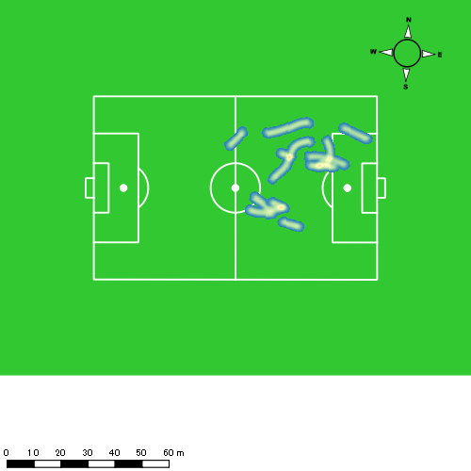
1225vs国見後半 平均ポジション |  |  |  |  | 1225vs国見後半 ハイスピードゾーン |  |  |  |  |  |  | 1225vs国見後半 スプリントゾーン1 |  |  |  |  |  |  | 1225vs国見後半 スプリントゾーン2 | 1225vs国見後半 スプリントゾーン3
少ない 出現率 多い
少ない 出現率 多い
少ない 出現率 多い
少ない 出現率 多い
 |  |  |  |  | 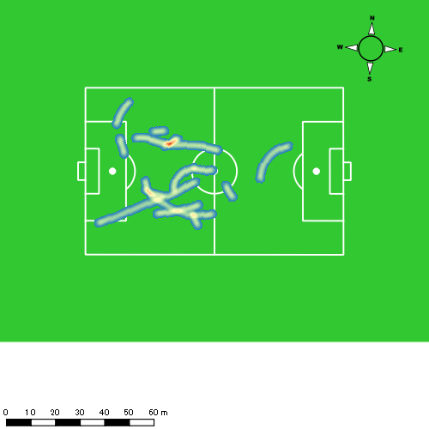 |  |  |  |  |  |  | 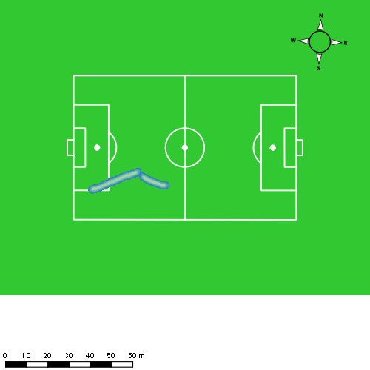 |  |  |  |  |  |  | 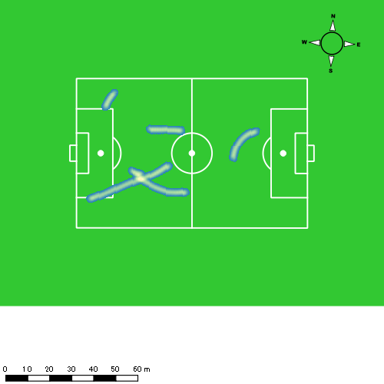

林田 一護
...
 | 計測開始（JST） | 計測終了（JST） | ディフェンディング サード | ミドル サード | アタッキング サード |  | ZONE1 (m, hh:mm:ss) |  | ZONE2 (m, hh:mm:ss) |  | ZONE3 (m, hh:mm:ss) |  | ZONE4 (m, hh:mm:ss) |  | ZONE5 (m, hh:mm:ss) |  | ZONE6 (m, hh:mm:ss) |  | 合計
林田 一護 |  |  |  |  |  |  | -5.4km/h |  | 5.4km/h-12.6km/h |  | 12.6km/h-18.0km/h |  | 18.0km/h-23.4km/h |  | 23.4km/h-28.8km/h |  | 28.8km/h-
1225vs国見前半 | 2024/12/25 10:00:45 - 2024/12/25 10:15:44 |  | 53.28% | 46.72% | 0.00% | 1225vs国見前半 0 - 15 | 244.43 | 0:06:09 | 1,007.55 | 0:06:59 | 407.59 | 0:01:39 | 62.85 | 0:00:12 | 0.00 | 0:00:00 | 0.00 | 0:00:00 | 1,722.42
 | 2024/12/25 10:15:45 - 2024/12/25 10:30:44 |  | 68.38% | 31.62% | 0.00% | 15 - 30 | 285.45 | 0:06:32 | 989.07 | 0:06:49 | 320.16 | 0:01:19 | 109.88 | 0:00:20 | 0.00 | 0:00:00 | 0.00 | 0:00:00 | 1,704.56
 | 2024/12/25 10:30:45 - 2024/12/25 10:35:53 |  | 57.62% | 42.38% | 0.00% | 30 - | 97.76 | 0:02:47 | 264.18 | 0:01:53 | 108.78 | 0:00:26 | 17.56 | 0:00:03 | 0.00 | 0:00:00 | 0.00 | 0:00:00 | 488.28
1225vs国見後半 | 2024/12/25 10:47:19 - 2024/12/25 11:02:18 |  | 71.82% | 28.18% | 0.00% | 1225vs国見後半 0 - 15 | 332.20 | 0:07:59 | 821.18 | 0:05:38 | 270.52 | 0:01:07 | 69.61 | 0:00:12 | 29.81 | 0:00:04 | 0.00 | 0:00:00 | 1,523.32
 | 2024/12/25 11:02:19 - 2024/12/25 11:17:18 |  | 74.20% | 25.80% | 0.00% | 15 - 30 | 257.54 | 0:06:40 | 976.11 | 0:06:46 | 340.16 | 0:01:24 | 59.61 | 0:00:11 | 0.00 | 0:00:00 | 0.00 | 0:00:00 | 1,633.43
 | 2024/12/25 11:17:19 - 2024/12/25 11:24:47 |  | 72.33% | 27.67% | 0.00% | 30 - | 152.44 | 0:03:34 | 441.17 | 0:02:59 | 172.07 | 0:00:42 | 77.16 | 0:00:14 | 0.00 | 0:00:00 | 0.00 | 0:00:00 | 842.85
 |  |  |  |  |  |  | 1,369.83 | 0:33:41 | 4,499.26 | 0:31:04 | 1,619.27 | 0:06:36 | 396.67 | 0:01:12 | 29.81 | 0:00:04 | 0.00 | 0:00:00 | 7,914.85

速度ゾーン（時間割合）グラフ
速度ゾーン（時間割合, セッション別）
速度ゾーン（時間割合詳細）
ZONE1 | ZONE2 | ZONE3 | ZONE4 | ZONE5 | ZONE6 | 1225vs国見前半 | 44.03% | 44.66% | 9.67% | 1.64% | 0.00% | 0.00% | 1225vs国見前半 0 - 15 | 41.05% | 46.61% | 11.02% | 1.31% | 0.00% | 0.00%
0:33:41 | 0:31:04 | 0:06:36 | 0:01:12 | 0:00:04 | 0:00:00 | 1225vs国見後半 | 48.60% | 41.00% | 8.55% | 1.65% | 0.20% | 0.00% | 15 - 30 | 43.58% | 45.49% | 8.76% | 2.18% | 0.00% | 0.00%
 |  |  |  |  |  |  |  |  |  |  |  |  | 30 - | 53.98% | 36.57% | 8.41% | 1.04% | 0.00% | 0.00%
 |  |  |  |  |  |  |  |  |  |  |  |  | 1225vs国見後半 0 - 15 | 53.20% | 37.56% | 7.42% | 1.33% | 0.49% | 0.00%
 |  |  |  |  |  |  |  |  |  |  |  |  | 15 - 30 | 44.42% | 45.07% | 9.29% | 1.22% | 0.00% | 0.00%
 |  |  |  |  |  |  |  |  |  |  |  |  | 30 - | 47.75% | 39.78% | 9.35% | 3.12% | 0.00% | 0.00%

1分毎走行距離
1分毎ハイスピード距離
速度ゾーングラフ
1225vs国見前半 0 - 15 | 114.82776856 | 3.7210392778
15 - 30 | 113.5931429 | 7.0255811743
30 - | 94.699173053 | 2.8126447776
1225vs国見後半 0 - 15 | 101.55478821 | 6.4172800803
15 - 30 | 108.89510861 | 3.6967205899
30 - | 112.53313241 | 10.181146277

少ない 出現率 多い
少ない 出現率 多い
少ない 出現率 多い
1225vs国見前半 平均ポジション |  |  |  |  | 1225vs国見前半 ハイスピードゾーン |  |  |  |  |  |  | 1225vs国見前半 スプリントゾーン2 |  |  |  |  |  |  | 1225vs国見前半 スプリントゾーン3
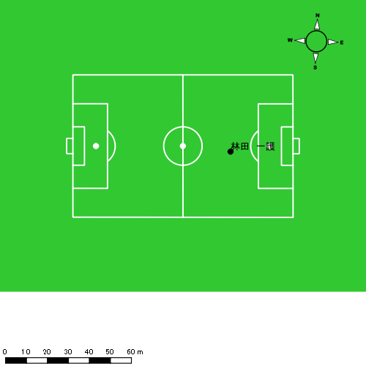 |  |  |  |  | 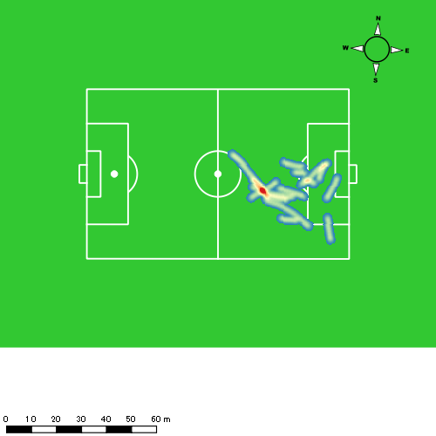 |  |  |  |  |  |  | 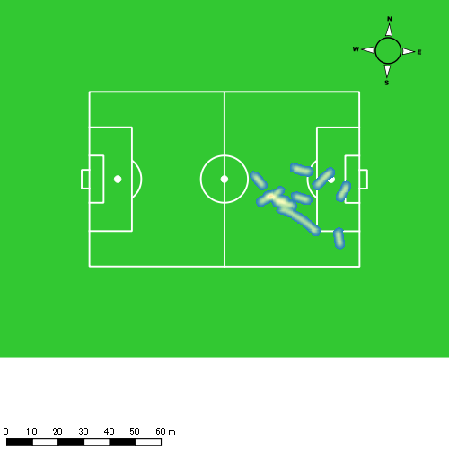
1225vs国見後半 平均ポジション |  |  |  |  | 1225vs国見後半 ハイスピードゾーン |  |  |  |  |  |  | 1225vs国見後半 スプリントゾーン1 |  |  |  |  |  |  | 1225vs国見後半 スプリントゾーン2 | 1225vs国見後半 スプリントゾーン3
少ない 出現率 多い
少ない 出現率 多い
少ない 出現率 多い
少ない 出現率 多い
 |  |  |  |  | 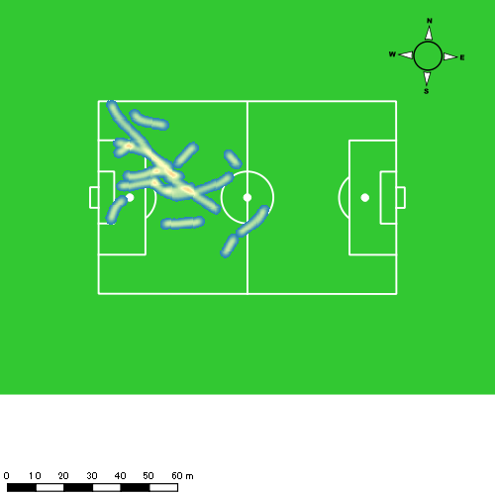 |  |  |  |  |  |  |  |  |  |  |  |  |  | 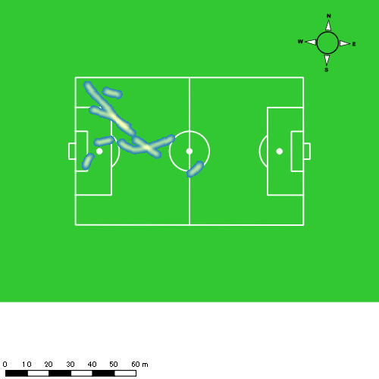

深堀 龍
...
 | 計測開始（JST） | 計測終了（JST） | ディフェンディング サード | ミドル サード | アタッキング サード |  | ZONE1 (m, hh:mm:ss) |  | ZONE2 (m, hh:mm:ss) |  | ZONE3 (m, hh:mm:ss) |  | ZONE4 (m, hh:mm:ss) |  | ZONE5 (m, hh:mm:ss) |  | ZONE6 (m, hh:mm:ss) |  | 合計
深堀 龍 |  |  |  |  |  |  | -5.4km/h |  | 5.4km/h-12.6km/h |  | 12.6km/h-18.0km/h |  | 18.0km/h-23.4km/h |  | 23.4km/h-28.8km/h |  | 28.8km/h-
1225vs国見前半 | 2024/12/25 10:00:45 - 2024/12/25 10:15:44 |  | 10.70% | 68.25% | 21.05% | 1225vs国見前半 0 - 15 | 345.37 | 0:05:44 | 888.93 | 0:06:20 | 551.68 | 0:02:11 | 201.34 | 0:00:36 | 63.16 | 0:00:09 | 0.00 | 0:00:00 | 2,050.48
 | 2024/12/25 10:15:45 - 2024/12/25 10:30:44 |  | 27.96% | 61.65% | 10.39% | 15 - 30 | 289.77 | 0:04:53 | 1,179.77 | 0:08:21 | 316.21 | 0:01:17 | 145.89 | 0:00:26 | 27.32 | 0:00:04 | 0.00 | 0:00:00 | 1,958.96
 | 2024/12/25 10:30:45 - 2024/12/25 10:35:53 |  | 29.65% | 57.61% | 12.75% | 30 - | 76.66 | 0:01:38 | 432.46 | 0:02:58 | 88.78 | 0:00:22 | 51.73 | 0:00:09 | 14.50 | 0:00:02 | 0.00 | 0:00:00 | 664.14
1225vs国見後半 | 2024/12/25 10:47:19 - 2024/12/25 11:02:18 |  | 24.54% | 64.99% | 10.47% | 1225vs国見後半 0 - 15 | 342.59 | 0:06:17 | 883.29 | 0:06:27 | 447.28 | 0:01:47 | 125.93 | 0:00:23 | 43.47 | 0:00:06 | 0.00 | 0:00:00 | 1,842.57
 | 2024/12/25 11:02:19 - 2024/12/25 11:08:55 |  | 51.18% | 33.58% | 15.23% | 15 - 30 | 122.56 | 0:02:37 | 415.74 | 0:02:55 | 238.85 | 0:00:57 | 49.04 | 0:00:09 | 0.00 | 0:00:00 | 0.00 | 0:00:00 | 826.19
 |  |  |  |  |  |  | 1,176.96 | 0:21:08 | 3,800.18 | 0:27:00 | 1,642.82 | 0:06:34 | 573.94 | 0:01:42 | 148.46 | 0:00:21 | 0.00 | 0:00:00 | 7,342.34

速度ゾーン（時間割合）グラフ
速度ゾーン（時間割合, セッション別）
速度ゾーン（時間割合詳細）
ZONE1 | ZONE2 | ZONE3 | ZONE4 | ZONE5 | ZONE6 | 1225vs国見前半 | 34.85% | 50.20% | 10.92% | 3.34% | 0.69% | 0.00% | 1225vs国見前半 0 - 15 | 38.28% | 42.19% | 14.60% | 3.96% | 0.98% | 0.00%
0:21:08 | 0:27:00 | 0:06:34 | 0:01:42 | 0:00:21 | 0:00:00 | 1225vs国見後半 | 41.13% | 43.32% | 12.64% | 2.44% | 0.48% | 0.00% | 15 - 30 | 32.51% | 55.67% | 8.53% | 2.87% | 0.42% | 0.00%
 |  |  |  |  |  |  |  |  |  |  |  |  | 30 - | 31.72% | 57.61% | 7.12% | 2.91% | 0.65% | 0.00%
 |  |  |  |  |  |  |  |  |  |  |  |  | 1225vs国見後半 0 - 15 | 41.84% | 43.02% | 11.91% | 2.53% | 0.69% | 0.00%
 |  |  |  |  |  |  |  |  |  |  |  |  | 15 - 30 | 39.50% | 43.98% | 14.31% | 2.22% | 0.00% | 0.00%

1分毎走行距離
1分毎ハイスピード距離
速度ゾーングラフ
1225vs国見前半 0 - 15 | 136.69870196 | 17.008806725
15 - 30 | 130.56214017 | 11.141539664
30 - | 128.91562473 | 12.70810571
1225vs国見後半 0 - 15 | 122.83778419 | 10.564952248
15 - 30 | 124.86537078 | 6.7955110762

少ない 出現率 多い
少ない 出現率 多い
少ない 出現率 多い
少ない 出現率 多い
1225vs国見前半 平均ポジション |  |  |  |  | 1225vs国見前半 ハイスピードゾーン |  |  |  |  |  |  | 1225vs国見前半 スプリントゾーン1 |  |  |  |  |  |  | 1225vs国見前半 スプリントゾーン2 | 1225vs国見前半 スプリントゾーン3
 |  |  |  |  | 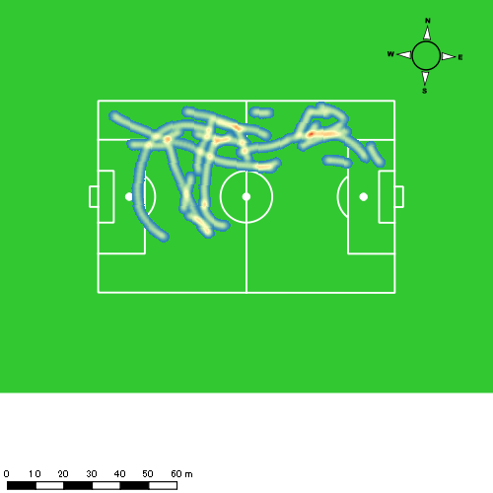 |  |  |  |  |  |  | 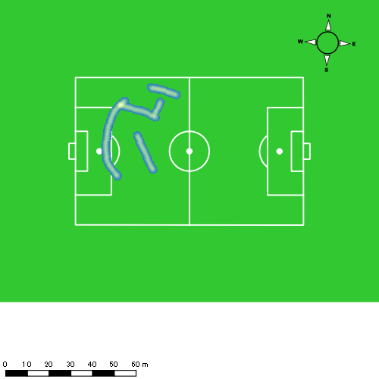
1225vs国見後半 平均ポジション |  |  |  |  | 1225vs国見後半 ハイスピードゾーン |  |  |  |  |  |  | 1225vs国見後半 スプリントゾーン1 |  |  |  |  |  |  | 1225vs国見後半 スプリントゾーン2 | 1225vs国見後半 スプリントゾーン3
少ない 出現率 多い
少ない 出現率 多い
少ない 出現率 多い
少ない 出現率 多い
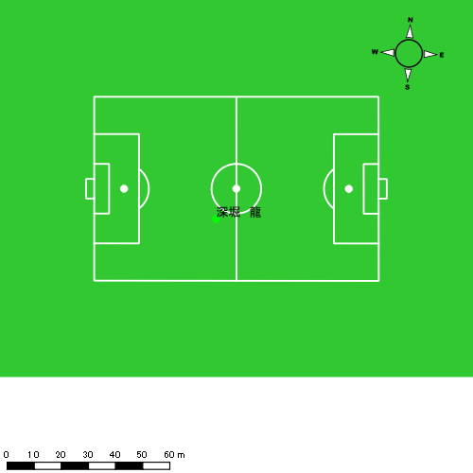 |  |  |  |  | 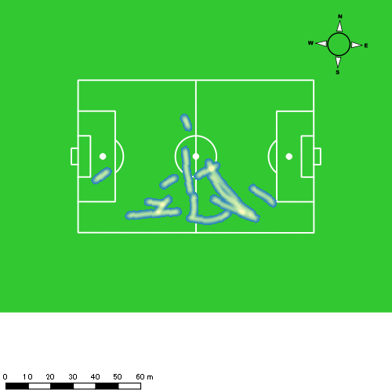 |  |  |  |  |  |  | 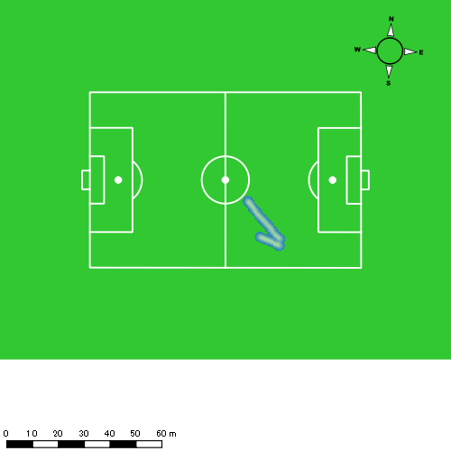

山口 惺也
...
山口 惺也 | 計測開始（JST） | 計測終了（JST） | 計測時間 (hh:mm:ss) | 走行距離(m) | 1分毎走行距離(m) | ハイスピード 距離(m) | %HIR | スプリント回数 (24.00km/h) | スプリント回数 (20.00km/h) | スプリント回数 (18.00km/h) | スプリント 距離(m) (24.00km/h) | スプリント距離(m) (20.00km/h) | スプリント距離(m) (18.00km/h) | 平均速度（km/h） | 今回最高 速度（km/h） | 高強度 エフォート | 加速回数 (3.0m/s^2) | 加速回数 (2.5m/s^2) | 加速回数 (2.0m/s^2) | 加速度max (m/s^2) | 減速回数 (3.0m/s^2) | 減速回数 (2.5m/s^2) | 減速回数 (2.0m/s^2) | 減速度max (m/s^2) | インパクト回数
1225vs国見後半 | 2024/12/25 11:08:56 | 2024/12/25 11:17:19 | 0:08:23 | 1,320.61 | 157.53 | 209.64 | 15.87% | 0 | 5 | 14 | 0.00 | 69.70 | 203.32 | 9.46 | 24.34 | 169 | 4 | 11 | 40 | 3.61 | 3 | 15 | 38 | -3.89 | 165 | 108
 | 2024/12/25 11:17:19 | 2024/12/25 11:24:48 | 0:07:29 | 1,015.96 | 135.76 | 106.89 | 10.52% | 1 | 5 | 5 | 15.44 | 77.02 | 114.32 | 8.15 | 25.53 | 127 | 1 | 9 | 23 | 3.48 | 4 | 12 | 23 | -3.74 | 126 | 88
 |  | 合計 (hh:mm:ss) | 0:15:52

 | 計測開始（JST） | 計測終了（JST） | ディフェンディング サード | ミドル サード | アタッキング サード |  | ZONE1 (m, hh:mm:ss) |  | ZONE2 (m, hh:mm:ss) |  | ZONE3 (m, hh:mm:ss) |  | ZONE4 (m, hh:mm:ss) |  | ZONE5 (m, hh:mm:ss) |  | ZONE6 (m, hh:mm:ss) |  | 合計
山口 惺也 |  |  |  |  |  |  | -5.4km/h |  | 5.4km/h-12.6km/h |  | 12.6km/h-18.0km/h |  | 18.0km/h-23.4km/h |  | 23.4km/h-28.8km/h |  | 28.8km/h-
1225vs国見後半 | 2024/12/25 11:08:56 - 2024/12/25 11:17:18 |  | 14.49% | 74.81% | 10.70% | 1225vs国見後半 15 - 30 | 110.98 | 0:02:09 | 568.41 | 0:03:53 | 423.14 | 0:01:42 | 212.53 | 0:00:39 | 5.55 | 0:00:01 | 0.00 | 0:00:00 | 1,320.61
 | 2024/12/25 11:17:19 - 2024/12/25 11:24:47 |  | 3.84% | 78.01% | 18.14% | 30 - | 136.75 | 0:02:49 | 478.25 | 0:03:13 | 287.18 | 0:01:07 | 96.83 | 0:00:17 | 18.07 | 0:00:03 | 0.00 | 0:00:00 | 1,017.08
 |  |  |  |  |  |  | 247.73 | 0:04:58 | 1,046.65 | 0:07:06 | 710.32 | 0:02:49 | 309.36 | 0:00:56 | 23.62 | 0:00:03 | 0.00 | 0:00:00 | 2,337.68

速度ゾーン（時間割合）グラフ
速度ゾーン（時間割合, セッション別）
速度ゾーン（時間割合詳細）
ZONE1 | ZONE2 | ZONE3 | ZONE4 | ZONE5 | ZONE6 | 1225vs国見後半 | 31.31% | 44.72% | 17.78% | 5.84% | 0.36% | 0.00% | 1225vs国見後半 15 - 30 | 25.62% | 46.30% | 20.25% | 7.68% | 0.16% | 0.00%
0:04:58 | 0:07:06 | 0:02:49 | 0:00:56 | 0:00:03 | 0:00:00 |  |  |  |  |  |  |  | 30 - | 37.68% | 42.94% | 15.01% | 3.79% | 0.58% | 0.00%

1分毎走行距離
1分毎ハイスピード距離
速度ゾーングラフ
1225vs国見後半 15 - 30 | 157.52746037 | 25.006448627
30 - | 135.76344275 | 14.283531134

1225vs国見後半 平均ポジション |  |  |  |  | 1225vs国見後半 ハイスピードゾーン |  |  |  |  |  |  | 1225vs国見後半 スプリントゾーン1 |  |  |  |  |  |  | 1225vs国見後半 スプリントゾーン2 |  |  |  |  |  |  |  | 1225vs国見後半 スプリントゾーン3
少ない 出現率 多い
少ない 出現率 多い
少ない 出現率 多い
少ない 出現率 多い

平野 凱
...
 | 計測開始（JST） | 計測終了（JST） | ディフェンディング サード | ミドル サード | アタッキング サード |  | ZONE1 (m, hh:mm:ss) |  | ZONE2 (m, hh:mm:ss) |  | ZONE3 (m, hh:mm:ss) |  | ZONE4 (m, hh:mm:ss) |  | ZONE5 (m, hh:mm:ss) |  | ZONE6 (m, hh:mm:ss) |  | 合計
平野 凱 |  |  |  |  |  |  | -5.4km/h |  | 5.4km/h-12.6km/h |  | 12.6km/h-18.0km/h |  | 18.0km/h-23.4km/h |  | 23.4km/h-28.8km/h |  | 28.8km/h-
1225vs国見前半 | 2024/12/25 10:00:45 - 2024/12/25 10:15:44 |  | 47.58% | 52.42% | 0.00% | 1225vs国見前半 0 - 15 | 261.94 | 0:06:35 | 991.35 | 0:07:05 | 273.47 | 0:01:08 | 70.18 | 0:00:12 | 0.00 | 0:00:00 | 0.00 | 0:00:00 | 1,596.94
 | 2024/12/25 10:15:45 - 2024/12/25 10:30:44 |  | 63.42% | 36.58% | 0.00% | 15 - 30 | 298.43 | 0:07:04 | 948.01 | 0:06:52 | 226.69 | 0:00:56 | 42.93 | 0:00:08 | 0.00 | 0:00:00 | 0.00 | 0:00:00 | 1,516.06
 | 2024/12/25 10:30:45 - 2024/12/25 10:35:53 |  | 51.50% | 48.50% | 0.00% | 30 - | 107.70 | 0:02:48 | 264.96 | 0:01:57 | 89.05 | 0:00:22 | 12.74 | 0:00:02 | 0.00 | 0:00:00 | 0.00 | 0:00:00 | 474.45
1225vs国見後半 | 2024/12/25 10:47:19 - 2024/12/25 11:02:18 |  | 63.66% | 36.34% | 0.00% | 1225vs国見後半 0 - 15 | 279.80 | 0:07:19 | 943.63 | 0:06:37 | 233.48 | 0:00:57 | 37.98 | 0:00:07 | 0.00 | 0:00:00 | 0.00 | 0:00:00 | 1,494.89
 | 2024/12/25 11:02:19 - 2024/12/25 11:17:18 |  | 75.52% | 24.48% | 0.00% | 15 - 30 | 192.15 | 0:05:36 | 1,117.54 | 0:07:52 | 367.86 | 0:01:28 | 16.79 | 0:00:03 | 0.00 | 0:00:00 | 0.00 | 0:00:00 | 1,694.34
 | 2024/12/25 11:17:19 - 2024/12/25 11:24:47 |  | 64.12% | 25.30% | 10.58% | 30 - | 142.42 | 0:03:11 | 488.00 | 0:03:24 | 134.24 | 0:00:33 | 120.12 | 0:00:21 | 0.00 | 0:00:00 | 0.00 | 0:00:00 | 884.78
 |  |  |  |  |  |  | 1,282.44 | 0:32:33 | 4,753.48 | 0:33:47 | 1,324.80 | 0:05:23 | 300.74 | 0:00:54 | 0.00 | 0:00:00 | 0.00 | 0:00:00 | 7,661.46

速度ゾーン（時間割合）グラフ
速度ゾーン（時間割合, セッション別）
速度ゾーン（時間割合詳細）
ZONE1 | ZONE2 | ZONE3 | ZONE4 | ZONE5 | ZONE6 | 1225vs国見前半 | 46.78% | 45.26% | 6.89% | 1.06% | 0.00% | 0.00% | 1225vs国見前半 0 - 15 | 43.88% | 47.23% | 7.51% | 1.38% | 0.00% | 0.00%
0:32:33 | 0:33:47 | 0:05:23 | 0:00:54 | 0:00:00 | 0:00:00 | 1225vs国見後半 | 42.97% | 47.71% | 7.91% | 1.41% | 0.00% | 0.00% | 15 - 30 | 47.11% | 45.82% | 6.22% | 0.84% | 0.00% | 0.00%
 |  |  |  |  |  |  |  |  |  |  |  |  | 30 - | 54.30% | 37.86% | 7.06% | 0.78% | 0.00% | 0.00%
 |  |  |  |  |  |  |  |  |  |  |  |  | 1225vs国見後半 0 - 15 | 48.80% | 44.11% | 6.29% | 0.80% | 0.00% | 0.00%
 |  |  |  |  |  |  |  |  |  |  |  |  | 15 - 30 | 37.38% | 52.49% | 9.78% | 0.36% | 0.00% | 0.00%
 |  |  |  |  |  |  |  |  |  |  |  |  | 30 - | 42.49% | 45.35% | 7.39% | 4.77% | 0.00% | 0.00%

1分毎走行距離
1分毎ハイスピード距離
速度ゾーングラフ
1225vs国見前半 0 - 15 | 106.46275964 | 4.6135382783
15 - 30 | 101.03125176 | 2.2979619929
30 - | 92.052051347 | 2.47325734
1225vs国見後半 0 - 15 | 99.659334725 | 2.2577302354
15 - 30 | 112.93870147 | 0.92398314578
30 - | 118.11320698 | 15.786615438

1225vs国見前半 平均ポジション |  |  |  |  | 1225vs国見前半 ハイスピードゾーン |  |  |  |  |  |  | 1225vs国見前半 スプリントゾーン2 |  |  |  |  |  |  | 1225vs国見前半 スプリントゾーン3
少ない 出現率 多い
少ない 出現率 多い
少ない 出現率 多い
1225vs国見後半 平均ポジション |  |  |  |  | 1225vs国見後半 ハイスピードゾーン |  |  |  |  |  |  | 1225vs国見後半 スプリントゾーン2 |  |  |  |  |  |  | 1225vs国見後半 スプリントゾーン3
少ない 出現率 多い
少ない 出現率 多い
少ない 出現率 多い

吉田 悠真
...
吉田 悠真 | 計測開始（JST） | 計測終了（JST） | 計測時間 (hh:mm:ss) | 走行距離(m) | 1分毎走行距離(m) | ハイスピード 距離(m) | %HIR | スプリント回数 (24.00km/h) | スプリント回数 (20.00km/h) | スプリント回数 (18.00km/h) | スプリント 距離(m) (24.00km/h) | スプリント距離(m) (20.00km/h) | スプリント距離(m) (18.00km/h) | 平均速度（km/h） | 今回最高 速度（km/h） | 高強度 エフォート | 加速回数 (3.0m/s^2) | 加速回数 (2.5m/s^2) | 加速回数 (2.0m/s^2) | 加速度max (m/s^2) | 減速回数 (3.0m/s^2) | 減速回数 (2.5m/s^2) | 減速回数 (2.0m/s^2) | 減速度max (m/s^2) | インパクト回数
 | 2024/12/25 11:17:19 | 2024/12/25 11:24:48 | 0:07:29 | 1,029.81 | 137.61 | 180.54 | 17.53% | 1 | 7 | 10 | 12.55 | 116.36 | 180.54 | 8.26 | 25.34 | 43 | 2 | 9 | 29 | 3.39 | 3 | 6 | 25 | -4.52 | 83 | 41
 |  | 合計 (hh:mm:ss) | 0:22:52

 | 計測開始（JST） | 計測終了（JST） | ディフェンディング サード | ミドル サード | アタッキング サード |  | ZONE1 (m, hh:mm:ss) |  | ZONE2 (m, hh:mm:ss) |  | ZONE3 (m, hh:mm:ss) |  | ZONE4 (m, hh:mm:ss) |  | ZONE5 (m, hh:mm:ss) |  | ZONE6 (m, hh:mm:ss) |  | 合計
吉田 悠真 |  |  |  |  |  |  | -5.4km/h |  | 5.4km/h-12.6km/h |  | 12.6km/h-18.0km/h |  | 18.0km/h-23.4km/h |  | 23.4km/h-28.8km/h |  | 28.8km/h-
1225vs国見後半 | 2024/12/25 11:01:56 - 2024/12/25 11:02:18 |  | 0.00% | 100.00% | 0.00% | 1225vs国見後半 0 - 15 | 0.00 | 0:00:11 | 16.55 | 0:00:06 | 22.24 | 0:00:06 | 0.00 | 0:00:00 | 0.00 | 0:00:00 | 0.00 | 0:00:00 | 38.79
 | 2024/12/25 11:02:19 - 2024/12/25 11:17:18 |  | 16.56% | 65.23% | 18.21% | 15 - 30 | 198.18 | 0:05:18 | 901.66 | 0:06:13 | 624.26 | 0:02:27 | 333.83 | 0:01:00 | 12.29 | 0:00:02 | 0.00 | 0:00:00 | 2,070.21
 | 2024/12/25 11:17:19 - 2024/12/25 11:24:47 |  | 24.98% | 48.61% | 26.41% | 30 - | 107.57 | 0:02:35 | 446.46 | 0:03:11 | 291.19 | 0:01:12 | 159.99 | 0:00:28 | 25.61 | 0:00:04 | 0.00 | 0:00:00 | 1,030.81
 |  |  |  |  |  |  | 305.74 | 0:08:04 | 1,364.66 | 0:09:30 | 937.69 | 0:03:44 | 493.82 | 0:01:28 | 37.90 | 0:00:06 | 0.00 | 0:00:00 | 3,139.82

速度ゾーン（時間割合）グラフ
速度ゾーン（時間割合, セッション別）
速度ゾーン（時間割合詳細）
ZONE1 | ZONE2 | ZONE3 | ZONE4 | ZONE5 | ZONE6 | 1225vs国見後半 | 35.31% | 41.54% | 16.36% | 6.39% | 0.41% | 0.00% | 1225vs国見後半 0 - 15 | 50.00% | 25.44% | 24.56% | 0.00% | 0.00% | 0.00%
0:08:04 | 0:09:30 | 0:03:44 | 0:01:28 | 0:00:06 | 0:00:00 |  |  |  |  |  |  |  | 15 - 30 | 35.31% | 41.49% | 16.36% | 6.64% | 0.20% | 0.00%
 |  |  |  |  |  |  |  |  |  |  |  |  | 30 - | 34.57% | 42.45% | 15.95% | 6.19% | 0.85% | 0.00%

1分毎走行距離
1分毎ハイスピード距離
速度ゾーングラフ
1225vs国見後半 0 - 15 | 101.1998449 | 0
15 - 30 | 137.94772696 | 21.900367585
30 - | 137.61349993 | 24.124962249

1225vs国見後半 平均ポジション |  |  |  |  | 1225vs国見後半 ハイスピードゾーン |  |  |  |  |  |  | 1225vs国見後半 スプリントゾーン1 |  |  |  |  |  |  | 1225vs国見後半 スプリントゾーン2 |  |  |  |  |  |  |  | 1225vs国見後半 スプリントゾーン3
少ない 出現率 多い
少ない 出現率 多い
少ない 出現率 多い
少ない 出現率 多い

野中 遊月
...
 | 計測開始（JST） | 計測終了（JST） | ディフェンディング サード | ミドル サード | アタッキング サード |  | ZONE1 (m, hh:mm:ss) |  | ZONE2 (m, hh:mm:ss) |  | ZONE3 (m, hh:mm:ss) |  | ZONE4 (m, hh:mm:ss) |  | ZONE5 (m, hh:mm:ss) |  | ZONE6 (m, hh:mm:ss) |  | 合計
野中 遊月 |  |  |  |  |  |  | -5.4km/h |  | 5.4km/h-12.6km/h |  | 12.6km/h-18.0km/h |  | 18.0km/h-23.4km/h |  | 23.4km/h-28.8km/h |  | 28.8km/h-
1225vs国見前半 | 2024/12/25 10:00:45 - 2024/12/25 10:15:44 |  | 22.94% | 68.11% | 8.95% | 1225vs国見前半 0 - 15 | 130.16 | 0:03:59 | 1,191.69 | 0:08:01 | 650.25 | 0:02:39 | 113.47 | 0:00:21 | 0.00 | 0:00:00 | 0.00 | 0:00:00 | 2,085.57
 | 2024/12/25 10:15:45 - 2024/12/25 10:30:44 |  | 40.08% | 59.10% | 0.82% | 15 - 30 | 152.57 | 0:04:08 | 1,239.29 | 0:08:34 | 519.73 | 0:02:07 | 57.23 | 0:00:10 | 5.27 | 0:00:01 | 0.00 | 0:00:00 | 1,974.08
 | 2024/12/25 10:30:45 - 2024/12/25 10:35:53 |  | 36.71% | 61.14% | 2.15% | 30 - | 46.33 | 0:01:54 | 370.87 | 0:02:33 | 157.24 | 0:00:39 | 15.37 | 0:00:03 | 0.00 | 0:00:00 | 0.00 | 0:00:00 | 589.81
1225vs国見後半 | 2024/12/25 10:47:19 - 2024/12/25 11:02:18 |  | 42.69% | 52.36% | 4.94% | 1225vs国見後半 0 - 15 | 131.35 | 0:04:51 | 1,130.85 | 0:07:40 | 481.14 | 0:01:57 | 164.71 | 0:00:30 | 14.99 | 0:00:02 | 0.00 | 0:00:00 | 1,923.04
 | 2024/12/25 11:02:19 - 2024/12/25 11:17:18 |  | 55.12% | 38.18% | 6.70% | 15 - 30 | 104.19 | 0:03:57 | 1,223.66 | 0:08:18 | 596.88 | 0:02:27 | 86.77 | 0:00:16 | 10.96 | 0:00:02 | 0.00 | 0:00:00 | 2,022.45
 | 2024/12/25 11:17:19 - 2024/12/25 11:24:47 |  | 44.64% | 41.86% | 13.49% | 30 - | 86.04 | 0:02:22 | 487.79 | 0:03:18 | 351.02 | 0:01:25 | 106.51 | 0:00:19 | 32.74 | 0:00:05 | 0.00 | 0:00:00 | 1,064.09
 |  |  |  |  |  |  | 650.63 | 0:21:11 | 5,644.15 | 0:38:25 | 2,756.26 | 0:11:14 | 544.05 | 0:01:39 | 63.95 | 0:00:09 | 0.00 | 0:00:00 | 9,659.04

速度ゾーン（時間割合）グラフ
速度ゾーン（時間割合, セッション別）
速度ゾーン（時間割合詳細）
ZONE1 | ZONE2 | ZONE3 | ZONE4 | ZONE5 | ZONE6 | 1225vs国見前半 | 28.49% | 54.43% | 15.42% | 1.62% | 0.04% | 0.00% | 1225vs国見前半 0 - 15 | 26.56% | 53.43% | 17.67% | 2.33% | 0.00% | 0.00%
0:21:11 | 0:38:25 | 0:11:14 | 0:01:39 | 0:00:09 | 0:00:00 | 1225vs国見後半 | 29.80% | 51.44% | 15.49% | 2.89% | 0.38% | 0.00% | 15 - 30 | 27.56% | 57.09% | 14.11% | 1.16% | 0.09% | 0.00%
 |  |  |  |  |  |  |  |  |  |  |  |  | 30 - | 36.83% | 49.58% | 12.69% | 0.91% | 0.00% | 0.00%
 |  |  |  |  |  |  |  |  |  |  |  |  | 1225vs国見後半 0 - 15 | 32.36% | 51.13% | 12.98% | 3.29% | 0.24% | 0.00%
 |  |  |  |  |  |  |  |  |  |  |  |  | 15 - 30 | 26.38% | 55.38% | 16.29% | 1.78% | 0.18% | 0.00%
 |  |  |  |  |  |  |  |  |  |  |  |  | 30 - | 31.54% | 44.14% | 18.93% | 4.32% | 1.07% | 0.00%

1分毎走行距離
1分毎ハイスピード距離
速度ゾーングラフ
1225vs国見前半 0 - 15 | 139.03791092 | 7.031852301
15 - 30 | 131.57378092 | 3.4002688227
30 - | 114.38147915 | 2.9853639864
1225vs国見後半 0 - 15 | 128.20275813 | 10.664436907
15 - 30 | 134.83013464 | 6.1146310017
30 - | 142.08055863 | 17.096291714

1225vs国見前半 平均ポジション |  |  |  |  | 1225vs国見前半 ハイスピードゾーン |  |  |  |  |  |  | 1225vs国見前半 スプリントゾーン2 |  |  |  |  |  |  | 1225vs国見前半 スプリントゾーン3
少ない 出現率 多い
少ない 出現率 多い
少ない 出現率 多い
1225vs国見後半 平均ポジション |  |  |  |  | 1225vs国見後半 ハイスピードゾーン |  |  |  |  |  |  | 1225vs国見後半 スプリントゾーン1 |  |  |  |  |  |  | 1225vs国見後半 スプリントゾーン2 | 1225vs国見後半 スプリントゾーン3
少ない 出現率 多い
少ない 出現率 多い
少ない 出現率 多い
少ない 出現率 多い

